Hárok1
UX KPI HÁROK | KONTAKTNÁ OSOBA: | patrik.pavlovsky@mirri.gov.sk
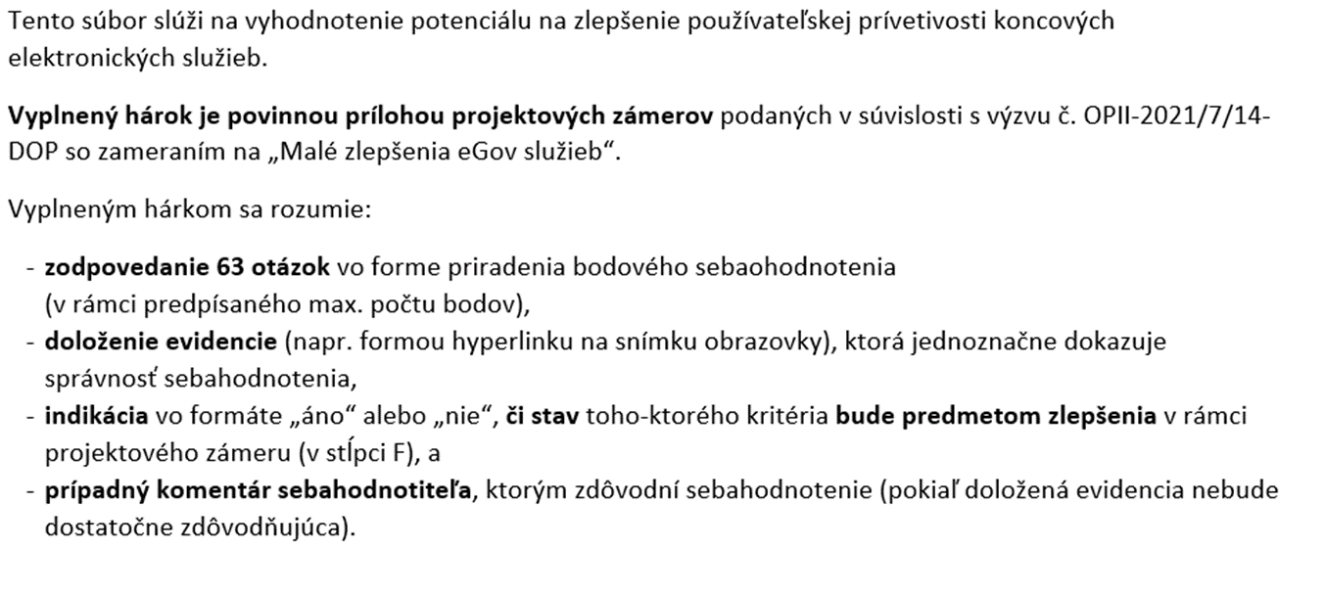

 |  |  | LINK NA VÝZVU

PRÍPRAVA NA HODNOTENIE
1. Identifikujte koncové elektronické služby, ktoré chcete zlepšiť
2. Vytvorte si samostatný hárok pre každú koncovú službu, ktorú chcete zlepšiť
3. Pripravte si demo-účet alebo testera reprezentujúceho koncového používateľa, aby ste službou vedeli prejsť z pohľadu koncového používateľa.
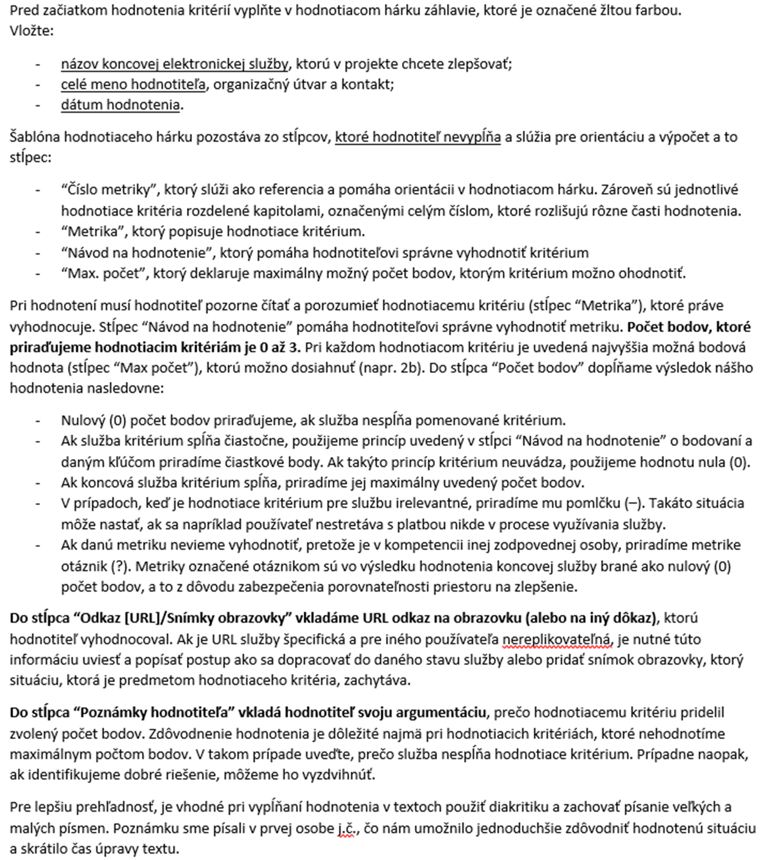

pismeno x

ŽS1_strata zamestnania
Číslo metriky | Metrika | Návod na hodnotenie | Max. počet | Počet bodov | Odkaz [URL]/Snímky obrazovky | Poznámky hodnotiteľa | Komentár kontrolóra | Odpoveď Hodnotiteľa | Odpoveď kontrolór
Názov ŽS: | Sociálne dávky: Príspevok v nezamestnanosti
Hodnotiteľ: | vv
Dátum hodnotenia: | 1.5.2023
Legenda: | „ ? " = nevieme ohodnotiť | „ x" = irelevantné pre túto ŽS/službu
1 | Používateľ: Vyhľadávam svoju ŽS
2022-01-01 | Je verejná informačná stránka o ŽS vyhľadateľná cez najpopulárnejšie internetové vyhľadávače (Google, Bing) tak, aby bola dostupná na prvej stránke výsledkov vyhľadávania? | Overujeme, či má štátna stránka kvalitne spracovanú optimalizáciu pre vyhľadávače (SEO). Jednoduchý spôsob ako kritérium overiť, je vyhľadať životnú situáciu v „inkognito” móde prehliadača. Do vyhľadávača zadajte názov životnej situácie z pohľadu občana – napr. „kúpa auta". Za pozitívny nález sa ráta aj výsledok z webovej stánky slovensko.sk | 2 | 2 |  | Veľmi dobré výsedky, UPSVR/Sociálna poisťovňa na prvých miestach vyhľadávaní aj pri zmeneních pojmoch (dávka, príspevok a pod) |  |  |  | Nazbierateľný počet bodov | 6b
2022-02-01 | Je názov informačnej stránky o ŽS koncipovaný tak, aby bolo z výsledku vyhľadávania na prvý pohľad zjavné, o akú ŽS ide? | Overujeme, či titulok zobrazovaného výsledku vyhľadávania je zrozumiteľný pre občana bez použita špecializovaných pojmov. | 2 | 2 |  |  |  |  |  | Nevedeli sme ohodnotiť | 0b
2022-03-01 | Je popis informačnej stránky o ŽS krátky a výstižný? | Overujeme, či titulok zobrazovaného výsledku vyhľadávania nepresahuje 160 znakov popisuje potrebu alebo problém, nie technológiu alebo proces. | 1 | 0.5 |  | celé vety z textu stránky |  |  |  | Získali | 6b
2022-04-01 | Je ŽS ľahko vyhľadateľná cez vyhľadávanie na webovom sídle slovensko.sk? | Overujeme, či je životná situácia správne zaradená do štruktúry portálu a jednoducho vyhľadateľná cez centrálny vyhľadávač. | 1 | 1 |  | dokonca aj výraz "podpora" |  |  |  | Identifikovateľná časť | 6b
 |  |  |  |  |  |  |  |  |  | Čiastkový výsledok | 91.67%
2 | Používateľ: Informujem sa o svojej ŽS
2022-01-02 | Existujú na verejnej informačnej stránke dostupné návody k ŽS? | Za návod považujeme štruktúrované informácie, uvedené stručne v bodoch, ktoré používateľovi pomôžu postupne úspešne prejsť životnou situáciou. Návody musia byť dostupné na štátnom, nie súkromnom webovom sídle. Návod obsahuje informácie pre majoritnú skupinu používateľov (1b). Návod obsahuje informácie aj pre menej časté alternatívne scenáre (2b). | 2 | 2 | https://www.socpoist.sk/kto-som/zamestnanec/poziadat-o-davku/ako-poziadat-o-davku-v-nezamestnanosti | plne aktualizované |  |  |  | Nazbierateľný počet bodov | 12b
2022-02-02 | Sú návody napísané ľudskou rečou a z pohľadu občana? | Overujeme, či sú odborné výrazy používané v minimálnej miere alebo sú vysvetlené. Stránka nenúti občana porozumieť byrokratickým a zložitým textom. | 3 | 3 |  | absencia zbytočných vyhlášok, zákonov a nariadení |  |  |  | Nevedeli sme ohodnotiť | 0b
2022-03-02 | Skrývame pre používateľa nezrozumiteľné interné procesy, smernice a nariadenia, podľa ktorých sa riadi poskytovanie služieb? Ak nám zákon priamo ukladá povinnosť o zverejňovaní takýchto textov, uvádzame okrem legislatívnej formulácie vysvetlenie ľudskou rečou? | Dobrá digitálna služba berie do úvahy, že používateľa zaujíma len to, že proces prebieha k jeho spokojnosti. Ak sú tieto informácie legislatívne nevyhnutné, uvádzame tiež vysvetlenie ľudskou rečou. | 1 | 1 |  | detto |  |  |  | Získali | 12b
2022-04-02 | Uvádzame v návode ŽS priame odkazy na služby týkajúce sa tejto ŽS? | Overujeme, či má používateľ možnosť prekliknúť sa z textových návodov priamo do kontextu služieb ŽS. | 2 | 2 |  | zvýraznené hyperlinky |  |  |  | Identifikovateľná časť | 12b
2022-05-02 | Máme v návode uvedené, pre koho je ŽS určená? | Návod konkretizuje, kto má povinnosť alebo nárok na jej využitie. | 1 | 1 |  |  |  |  |  | Čiastkový výsledok | 95.83%
2022-06-02 | Informujeme občana pred začatím používania služby, aké podklady bude na úspešné využitie služby potrebovať? | Napr. potrebné dokumenty, čítačka eID, aktívne konto sa portály a pod. | 2 | 2
2022-07-02 | Informujeme občana v návode o spoplatnení služby? Ak služba spoplatnená je, uvádzame výšku poplatku? |  | 1 | 0.5 |  | Služba nie je spoplatnená, ale nie je explixitne spomenuté

3 | Používateľ: Navigujem sa medzi krokmi
2022-01-03 | Informujeme používateľa o tom, koľko krokov vykonal a kde v procese sa nachádza? Informujeme používateľa aj v prípade, že ŽS má iba jeden krok? |  | 1 | 1 |  | jeden krok |  |  |  | Nazbierateľný počet bodov | 4b
2022-02-03 | Poskytujeme používateľovi možnosť použiť služby na všetkých najčastejšie používaných operačných systémoch (Windows, MacOS, Linux) a prehliadačoch (Google Chrome, Mozilla Firefox, Internet Explorer)? | Overujeme prostredníctvom virtualizačného nástroja alebo priamo na uvedených operačných systémoch. | 3 | 3 |  | testované na win 11 |  |  |  | Nevedeli sme ohodnotiť | 0b
 |  |  |  |  |  |  |  |  |  | Získali | 4b
 |  |  |  |  |  |  |  |  |  | Identifikovateľná časť | 4b
 |  |  |  |  |  |  |  |  |  | Čiastkový výsledok | 100.00%
4 | Používateľ: Som informovaný o zmenách a môžem skontrolovať stav
2022-01-04 | Informujeme používateľa proaktívne (notifikujeme) o zmene stavu ŽS prostredníctvom digitálnych kanálov (email, SMS, webové sídlo, elektronická schránka alebo mobilná aplikácia)? | Napr. potvrdenie o dokončení transakcie; pripomienka, že je potrebné znova zaplatiť opakujúci sa poplatok; informácia, že žiadosť bola schválená/vybavená/zamietnutá; informácia, že používateľ musí doložiť ďalšie dokumenty alebo opraviť chybu. Áno, pri všetkých zmenách stavu (2b). Len pri jednej zmene ako napr. vybavení alebo podaní žiadosti (1b). | 2 | 0 |  | Ak sa pri posudzovaní nároku na dávku vyskytne akákoľvek sporná situácia alebo ste pracovali v zahraničí, Sociálna poisťovňa vás bude za účelom získania potrebných údajov kontaktovať. |  |  |  | Nazbierateľný počet bodov | 6b
2022-02-04 | Poskytujeme proaktívne inštrukcie ako ďalej postupovať, ak sa vyžaduje od používateľa ďalší krok? | Áno (2b). Nie, ale v komunikácii je spomenutý hypertextový odkaz na stránku s inštrukciami (1b). | 2 | 0 |  |  |  |  |  | Nevedeli sme ohodnotiť | 0b
2022-03-04 | Môže si používateľ proaktívne overiť stav jeho ŽS cez komunikačné kanály? | Napr. webové sídlo, e-mail, elektronická schránka, kontaktné centrum, chatbot. Áno (1b). Má možnosť overiť cez viac ako jeden kanál (2b). | 2 | 0 |  |  |  |  |  | Získali | 0b
 |  |  |  |  |  |  |  |  |  | Identifikovateľná časť | 6b
 |  |  |  |  |  |  |  |  |  | Čiastkový výsledok | 0.00%
5 | Používateľ: Nevyžadujú odo mňa informácie, ktoré som už zadal
2022-01-05 | Je dodržané, že inštitúcia nevyžaduje od občana informácie, ktoré jej už odovzdal? | Napríklad ak občan už zadával telefónny kontakt alebo rodné číslo, nevyžadujeme ho opätovne. | 3 | 0 |  | Formulár nemá vyplnené polia ani pri prihlásení na slovensko.sk |  |  |  | Nazbierateľný počet bodov | 4b
2022-02-05 | Je dodržané, že služba nezbiera od občana informácie, ktoré nie sú odôvodnené? | Odôvodnené môžu byť také informácie, ktoré sú vyžadované legislatívou alebo ich poskytnutie môže byť pre používateľa výhodné. Napr. kontaktný udaj, cez ktorý mu služba pošle notifikáciu o stave riešenia. | 1 | 1 |  |  |  |  |  | Nevedeli sme ohodnotiť | 0b
 |  |  |  |  |  |  |  |  |  | Získali | 1b
 |  |  |  |  |  |  |  |  |  | Identifikovateľná časť | 4b
 |  |  |  |  |  |  |  |  |  | Čiastkový výsledok | 25.00%
6 | Používateľ: Viem jednoducho nájsť pomoc a poslať spätnú väzbu
 | Dostupnosť pomoci (kontaktu) |  |  |  |  |  |  |  |  | Nazbierateľný počet bodov | 11b
6.1.1 | Sú kontaktné údaje viditeľné v každom kroku využívania služby? | Áno (2b). Pre zobrazenie kontaktných údajov musí používateľ prejsť na inú stránku (1b). | 2 | 2 |  | automatizovaný chatbot, kontakty v päte |  |  |  | Nevedeli sme ohodnotiť | 0b
6.1.2 | Umožňujeme používateľovi skontaktovať sa s reálnou osobou? | Keď si používateľ nevie dať rady, môže sa rozhodnúť komunikovať s človekom, ktorý mu poskytne podporu. | 1 | 1 |  | až po kliku na kontakty |  |  |  | Získali | 6b
6.1.3 | Vysvetľujeme v priebehu využívania služby komplikovanejšie pojmy ľudskou rečou cez nápovedy alebo pomocné texty? | Služba využíva kontextovú pomoc, ktorá je umiestnaná priamo v texte formuláru. | 2 | 2 |  |  |  |  |  | Identifikovateľná časť | 11b
 | Zber spätnej väzby |  |  |  |  |  |  |  |  | Čiastkový výsledok | 54.55%
6.2.1 | Môže používateľ v poslednom kroku ŽS zanechať spätnú väzbu? | Overujeme, ci spätná väzba využíva vzor predpísany jednotným dizajn manuálom el. služieb ID-SK uvedeným na https://idsk-elements.herokuapp.com/vzory/stranky-so-spatnou-vazbou | 2 | 0
 | Najčastejšie otázky a odpovede
6.3.1 | Má ŽS k dispozícii stránku s často kladenými otázkami? | Áno (2b). Nie, ale je možné sa k stránke dostať priamym odkazom z informačnej stránky (1b). | 2 | 1 |  | samotný návod písaný vo forme FAQ
6.3.2 | Nachádzajú sa v odpovediach na stránke často kladených otázok odkazy na súvisiace služby alebo ŽS? | Kde je to relevantné, uvádzame odkazy na súvisiace služby alebo ŽS, ktoré pomôžu občanovi pri rýchlejšom realizovaní svojej potreby. | 2 | 0 |  | priamo v texte áno, chýba samostatné FAQ

7 | Používateľ: Mám pocit, že som v známom prostredí, dôverujem mu a viem, ako s ním narábať.
 | Základné pravidlá jednotného dizajn-manuálu elektronických služieb ID-SK |  |  |  |  |  |  |  |  | Nazbierateľný počet bodov | 23b
7.1.1 | Navrhli sme služby, ktoré sú súčasťou ŽS podľa vzorov a komponentov ID-SK? | Webové sídlo využíva vzory a komponenty jednotného dizajn-manuálu elektronických služieb (ID-SK). Dostupné na: https://idsk-elements.herokuapp.com/ | 1 | 1 |  |  |  |  |  | Nevedeli sme ohodnotiť | 0b
7.1.2 | Sú dlhé formuláre rozdelené na viacero podstránok? | Overujeme, či sa na každej podstránke elektronickej služby občana spytujeme iba jednu otázku alebo najviac niekoľko navzájom súvisiacich otázok (napr. meno, priezvisko a číslo občianskeho preukazu). | 1 | 0 |  | pdf scroll |  |  |  | Získali | 11b
 | Typografia |  |  |  |  |  |  |  |  | Identifikovateľná časť | 23b
7.2.1 | Používame pre text veľkosť písma minimálne 16px? | Akceptujú sa ekvivalenty relatívneho prepočtu, overujte pri zobrazení na bežnom stolovom počítači. | 1 | 1 |  |  |  |  |  | Čiastkový výsledok | 47.83%
7.2.2 | Sú texty hypertextových odkazov výstižné, bez ohľadu na okolitý kontext? | Napr. nie “klik sem”, ale “formulár daňového priznania pre živnostníka”. | 1 | 1
7.2.3 | Je dôležitý text s možným právnym následkom (napríklad pokuta alebo trest odňatia slobody) od hlavného textu vizuálne zvýraznený/odlíšený? |  | 1 | 0 |  | pokuty nespomenuté
 | Farby
7.3.1 | Riadi sa elektronická služba, ktorá je súčasťou ŽS, farebnou paletou uvedenou v ID-SK? | Platí najmä pre text, textové odkazy, farby pozadia, tlačidiel a farieb aktívneho stavu. Pre referenciu farebnosti navštívte sekciu farby: https://idsk-elements.herokuapp.com/colour/ | 1 | 1
 | Tlačidlá
7.4.1 | Označujeme interaktívne prvky vždy zmenou kurzora? | Pri prejdení nad prvky, ktoré povoľujú interakciu (tlačidlá, hypertextové odkazy, textové polia a pod.) sa musí kurzor myši upraviť tak, aby používateľa upozornil na možnosť vstupu. | 1 | 1 |  | hand
7.4.2 | Opisujeme textom v tlačidlách akciu, ktorá nastane po stlačení daného tlačidla? | Opis by mal byť stručný a vyjadrovať akciu, nie stav. Napr. nie „OK”, ale „Podpísať". | 1 | 1
7.4.3 | Používame na stránke vždy iba jedno primárne tlačidlo, ktoré potvrdzuje hlavnú akciu? | Primárne tlačidlá sú najvýraznejšie tlačidlá na stránke. Slúžia na to, aby navigovali používateľa k ďalšiemu kroku (k úspešnému dokončeniu procesu). Napr. “Odoslať” môže byť hlavné tlačidlo v poslednom kroku vypĺňania formulára. Zároveň, na danej obrazovke môže byť sekundárne tlačidlo “Potrebujem pomoc,” ktoré má menej výrazný vzhľad. | 1 | 1
 | Hlavička a päta
7.5.1 | Obsahuje stránka služby (formulára), ktorá je súčasťou ŽS, hlavičku a pätu podľa šablóny ID-SK? | Aby sa zaručila vizuálna a funkčná konzistentnosť služieb poskytovaných štátom, využívame unifikovanú hlavičku a pätu podľa predpisu dostupného v časti Hlavička a pätička: https://idsk-elements.herokuapp.com/hlavicka-paticka/ | 1 | 0 |  | formulár je pdf
7.5.2 | Obsahuje päta stránky odkazy na kontaktnú stránku inštitúcie, pomocné informácie, informácie o ochrane osobných údajov a vyhlásenie o prístupnosti? |  | 1 | 0
 | Formulárové prvky
7.6.1 | Menia elektronické formuláre dynamicky svoju štruktúru a obsah na základe informácií, ktoré používateľ práve vypĺňa alebo ich daná inštitúcia o používateľovi má? | Napr. ak inštitúcia vie, že občan nemá deti, skryje polia, ktoré vzhľadom na túto skutočnosť už nie sú preňho relevantné. Napr. ak vieme, že 70% používateľov, ktorí vypĺňajú formulár sú živnostníci, je v rozbaľovacom zozname prednastavná živnosť. | 3 | 0 |  | pdf
7.6.2 | Používajú formulárové prvky s aktívnym stavom (napr. textové polia a tlačidlá) výrazné orámovanie na upriamenie pozornosti na aktívne pole? | Formuláre musia využívať focus ring. Ide o rámček, ktorý sa zobrazí po tom, ako používateľ zaktivuje prvok na stránke. Pomáha pri orientácii. | 1 | 1
7.6.3 | Sú začiarkávacie polia (ang. „checkbox“ ) pri súhlasoch a potvrdeniach v predvolenom stave prázdne? | Nevyužívame možnosť predvoleného začiarkávania. | 1 | 1
7.6.4 | Sú prepínače (ang. „radiobutton“) na prvý pohľad odlíšené od začiarkávacích polí a obsahujú informáciu o tom, že je možné zvoliť len jednu z možností? |  | 1 | 1
 | Chyby a ich validácia
7.7.1 | Ak používateľ odošle formulár s chybným vstupom, zobrazuje stránka v hornej časti prehľad o chybách s možnosťou prekliku na jednotlivé chyby? | Stránka by v chybovom stave mala na vrchu zobrazovať zoznam chýb. | 1 | 0 |  | formulár je pdf
7.7.2 | Obsahuje každé chybové hlásenie informáciu o tom, prečo sa chyba vyskytla a ako ju má používateľ odstrániť? |  | 1 | 0
 | Ukladanie údajov
7.8.1 | Poskytuje služba, ktorá je súčasťou ŽS používateľovi možnosť uložiť formulár a načítať ho? Prípadne, poskytuje celá ŽS takúto možnosť? | Používateľ má možnosť formulár vyexportovať vo formáte XML alebo ho uložiť do svojho úložného priestoru dostupného v službe alebo v elektronických schránkach. | 1 | 1 |  | pdf sa dá uložiť na disk
7.8.2 | Majú formuláre implementovanú funkciu automatického ukladania vyplnených údajov? |  | 1 | 0
 | Stránka so zhrnutím
7.9.1 | Obsahuje služba, ktorá je súčasťou ŽS alebo ŽS stránku so zhrnutím, kde používateľ môže skontrolovať správnosť svojich údajov pred odoslaním? |  | 1 | 0
7.9.2 | Obsahuje zhrnutie informáciu o poplatku, ktorý bude používateľ platiť, spolu s vysvetlením, ako bola stanovená výška daného poplatku? |  | 1 | x
7.9.3 | Poskytuje stránka so zhrnutím používateľovi možnosť vrátiť sa a doplniť alebo zmeniť vyplnené údaje? |  | 1 | 0

8 | Používateľ: Rozumiem textom. Sú napísané ľudskou rečou a aj odborné výrazy sú dobre vysvetlené.
8.1 | Je zrozumiteľnosť textov otestovaná s používateľmi? | Na overenie bol vykonaný prieskum zrozumiteľnosti s koncovými používateľmi napr. pomocou testovania použiteľnosti. | 2 | 0 |  |  |  |  |  | Nazbierateľný počet bodov | 2b
 |  |  |  |  |  |  |  |  |  | Nevedeli sme ohodnotiť | 0b
 |  |  |  |  |  |  |  |  |  | Získali | 0b
 |  |  |  |  |  |  |  |  |  | Identifikovateľná časť | 2b
 |  |  |  |  |  |  |  |  |  | Čiastkový výsledok | 0.00%
9 | Dostupnosť služieb online
9.1 | Sú všetky služby, ktoré sú súčasťou ŽS, dostupné elektronicky? | Overujeme, či sa dá celá životná situácia vykonať elektronicky. | 3 | 3 |  | Formulár sa dá poslať cez slovesnko.sk |  |  |  | Nazbierateľný počet bodov | 5b
9.2 | Je ŽS konzistentná vo forme komunikácie s občanom? | Napr. ak s nami používateľ komunikuje elektronicky, neprechádzame na listovú formu komunikácie. | 2 | 1 |  | netestovaný - kontakt pri prípadných problémoch |  |  |  | Nevedeli sme ohodnotiť | 0b
 |  |  |  |  |  |  |  |  |  | Získali | 4b
 |  |  |  |  |  |  |  |  |  | Identifikovateľná časť | 5b
 |  |  |  |  |  |  |  |  |  | Čiastkový výsledok | 80.00%
10 | Podpora mobilných zariadení
10.1 | Je možné celú ŽS absolvovať na mobilnom zariadení? | Všetky aktivity (prihlásenie, vypĺňanie formulárov, nahrávanie dokumentov atď.) je možné vykonať na mobilnom zariadení. | 1 | 0.5 |  | závisí na funkčnosti autentifikácie a schopnosti OS vypĺňať PDF |  |  |  | Nazbierateľný počet bodov | 5b
10.2 | Je ŽS prístupná na internetových prehliadačoch určených pre väčšinové mobilné platformy (iOS, Android)? | Overujeme prechádzaním jednotlivých ŽS na mobilných zariadeniach s operačnými systémami iOS a Android. | 1 | 1 |  |  |  |  |  | Nevedeli sme ohodnotiť | 0b
10.3 | Je používateľské rozhranie služieb, ktoré sú súčasťou ŽS responzívne? | Responzívnosť je schopnosť bežného webového sídla sa bezproblémovo zobraziť na rôznych veľkostiach obrazoviek, spravidla na mobilnom zariadení. Áno (2b). Nie, iba informačná stránka je responzívna (1b). | 2 | 0 |  | pdf form |  |  |  | Získali | 2b
10.4 | Môže sa používateľ slobodne rozhodnúť, ktoré zariadenie počas plynutia ŽS využije? | Napr. začne vypĺňať formulár na mobilnom telefóne a proces dokončí na stolovom počítači. | 1 | 0 |  |  |  |  |  | Identifikovateľná časť | 5b
 |  |  |  |  |  |  |  |  |  | Čiastkový výsledok | 30.00%

11 | Prístupnosť a inkluzívnosť
11.1 | Sú identifikované miesta, kde by mohli mať znevýhodnení používatelia problém alebo byť vylúčení z využívania služieb, ktoré sú súčasťou ŽS? | Napr. testovaním so znevýhodnenými používateľmi alebo expertným auditom prístupnosti a inkluzívnosti. | 2 | 0 |  |  |  |  |  | Nazbierateľný počet bodov | 7b
11.2 | Spĺňajú služby, ktoré sú súčasťou ŽS, štandardy prístupnosti? | Overujeme voči Vyhláške č. 78/2020 Z.z. Úradu podpredsedu vlády Slovenskej republiky pre investície a informatizáciu v znení neskorších predpisov o štandardoch pre informačné technológie verejnej správy dostupného na https://www.slov-lex.sk/pravne-predpisy/SK/ZZ/2020/78/ | 3 | 0 |  |  |  |  |  | Nevedeli sme ohodnotiť | 0b
11.3 | Má občan možnosť prepnúť službu do angličtiny a jazykov národnostných menšín, a to tak, že je ňou možné prejsť v tomto jazyku od začiatku ŽS až po koniec? | Áno (2b). Ako zahraničný jazyk je dostupná len angličtina alebo jazyk národnostnej menšiny (1b). | 2 | 0 |  |  |  |  |  | Získali | 0b
 |  |  |  |  |  |  |  |  |  | Identifikovateľná časť | 7b
 |  |  |  |  |  |  |  |  |  | Čiastkový výsledok | 0.00%
12 | Jednoduchá platba (Poznámka: Ak sa používateľ v danej životnej situácii vôbec nestretáva s platbou, môžete tieto body považovať za irelevantné. )
12.1 | Dávame používateľovi možnosť zaplatiť za služby online? |  | 3 | x |  |  |  |  |  | Nazbierateľný počet bodov | 0b
12.2 | Komunikujeme na platobnej stránke informácie o službe, za ktorú má zaplatiť (za čo konkrétne platí) a aká je výška poplatku? |  | 1 | x |  |  |  |  |  | Nevedeli sme ohodnotiť | 0b
12.3 | Ak platba zlyhá, zobrazujeme používateľovi stránku s informáciou o chybe, návodom, ako postupovať ďalej a možnosťou opakovať platbu? |  | 2 | x |  |  |  |  |  | Získali | 0b
12.4 | Informujeme občana o prijatí platby prostredníctvom digitálnych kanálov? | Napr. email, SMS, webové sídlo, elektronická schránka alebo mobilná aplikácia. | 1 | x |  |  |  |  |  | Identifikovateľná časť | 0b
 |  |  |  |  |  |  |  |  |  | Čiastkový výsledok | N/A
13 | Bezpečnosť a overovanie
13.1 | Má používateľ možnosť prihlásiť sa bezpečne elektronickým občianskym preukazom tam, kde sa vyžaduje prihlásenie? | Elektronická služba má implementované prihlásenie cez eID. | 1 | 1 |  |  |  |  |  | Nazbierateľný počet bodov | 5b
13.2 | Môže sa používateľ podpisovať elektronicky? |  | 1 | 1 |  |  |  |  |  | Nevedeli sme ohodnotiť | 0b
13.3 | Využíva elektronická služba, ktorá je súčasťou ŽS, centrálny prihlasovací prvok UPVS? | Aby sa zabezpečila konzistentnosť používateľského zážitku, elektronické služby využívajú centralizovaný prihlasovací formulár dostupný na slovensko.sk | 1 | 1 |  |  |  |  |  | Získali | 5b
13.4 | Je užitočný obsah pre používateľa dostupný už vopred bez prihlásenia? | Autorizáciu alebo autentifikáciu používateľa (napr. prihlásenie a podpisovanie) si pýtame iba tam, kde je to nevyhnutné. | 1 | 1 |  |  |  |  |  | Identifikovateľná časť | 5b
13.5 | Má používateľ možnosť upozorniť na nesprávne osobné a iné používateľské údaje? | Občan môže sám upraviť údaje v službe alebo prostredníctvom niektorého z kontaktných kanálov. | 1 | 1 |  |  |  |  |  | Čiastkový výsledok | 100.00%

14 | Transparentnosť
14.1 | Bolo hodnotenie (benchmark) ŽS na tejto ŽS vykonané opakovane? | Toto je prvý krát, čo hodnotíme tieto služby (0b). Vyhodnotili sme služby týmto benchmarkom jedenkrát (1b). Vyhodnotili sme služby týmto benchmarkom opakovane (2b). | 1 | 1 |  |  |  |  |  | Nazbierateľný počet bodov | 7b
14.2 | Máme výsledky hodnotenia (benchmarku) dostupné verejne online? |  | 1 | 0 |  |  |  |  |  | Nevedeli sme ohodnotiť | 0b
14.3 | Zverejňujeme plánované kroky k optimalizácii služieb alebo ŽS online? | Napr. máme verejne dostupný plán rozvoja | 1 | 0 |  |  |  |  |  | Získali | 1b
14.4 | Zverejňujeme k plánovaným krokom časový harmonogram? |  | 1 | 0 |  |  |  |  |  | Identifikovateľná časť | 7b
14.5 | Je spätná väzba na službu alebo ŽS dostupná verejne online? | Napr. pravidelne zverejňujeme hodnotenie služieb, výsledky dotazníkov alebo otvorené komentáre od občanov. | 1 | 0 |  |  |  |  |  | Čiastkový výsledok | 14.29%
14.6 | Je postup spracovania spätnej väzby dostupný verejne online? | Postup opisuje, ako spätnú väzbu získavame a ako s ňou naložíme. | 1 | 0
14.7 | Sú ukazovatele úspešnosti elektronických služieb a ŽS dostupné verejne online? | Máme stanovené kritériá úspešnosti a zverejňujeme ich. Napr. úsporu finančných prostriedkov vďaka elektronickej službe, počet alebo zvýšenie dokončených online transakcií, používateľskú spokojnosť, odľahčenie kontaktného centra, skrátenie času na vybavenie služby a pod. | 1 | 0

15 | Udržateľný rozvoj
15.1 | Máme definované cieľové skupiny našej ŽS? | Cieľové skupiny sú definované konkretizujúcimi profilmi, napríklad vo forme persón. | 1 | 0 |  |  |  |  |  | Nazbierateľný počet bodov | 12b
15.2 | Navrhli sme službu na základe jasne definovaného účelu a pridanej hodnoty pre používateľa? | Elektronická služba má určené merateľné ukazovatele pridanej hodnoty, ktorú vytvára. | 1 | 0 |  |  |  |  |  | Nevedeli sme ohodnotiť | 0b
15.3 | Poznáme aktuálne kľúčové požiadavky používateľov? | Zberom pravidelnej spätnej väzby a priorizáciou potrieb občanov máme pomenované kľúčové potreby používateľov. | 1 | 0 |  |  |  |  |  | Získali | 0b
15.4 | Sú kľúčové požiadavky používateľov pravidelne overované zákazníckym výskumom a používateľským testovaním? | Zber požiadaviek zahŕňa potreby používateľov a bol vykonaný podľa metodiky zákaznícky-orientovaného dizajnu, napríklad podľa metodiky jednotného dizajn manuálu el. služieb ID-SK: https://idsk-elements.herokuapp.com/uvod/metodika-ucd | 1 | 0 |  |  |  |  |  | Identifikovateľná časť | 12b
 |  |  |  |  |  |  |  |  |  | Čiastkový výsledok | 0.00%
 | Máme pre našu službu definované kľúčové ukazovatele výkonnosti týkajúce sa jej používania, a to minimálne:
15.5 | Náklad za transakciu (angl. „cost per transaction")? |  | 1 | 0
15.6 | Používateľskú spokojnosť (angl. „user satisfaction")? |  | 1 | 0
15.7 | Mieru dokončenia úloh (angl. „completion rate")? | Napr. na službu je nastavený systém dátovej analytiky, meranie priepustnosti a pod. | 1 | 0
15.8 | Percento používateľov využívajúcich službu online v pomere k percentu používateľov, ktorí ju využívajú cez iné kanály (angl. „digital take-up")? |  | 1 | 0
15.9 | Miera chybovosti (angl. „error rates")? |  | 1 | 0
15.10 | Priemerný čas na dokončenie služby? |  | 1 | 0
15.11 | Máme k dispozícii správu zo zákazníckeho výskumu používateľských potrieb. | Zber zákazníckych potrieb bol vykonaný podľa metodiky zákaznícky-orientovaného dizajnu, napríklad podľa metodiky jednotného dizajn manuálu el. služieb ID-SK: https://idsk-elements.herokuapp.com/uvod/metodika-ucd Ak správa nie je staršia ako 12 mesiacov (2b). Ak správa nie je staršia ako 24 mesiacov (1b). | 2 | 0

 | SUMÁR BODOV |  | Počet bodov
 | Nazbierateľný počet bodov | (nazbierateľný počet = celkový počet (135b) - irelevantné pre túto službu) | 109b
 | Nevedeli sme ohodnotiť | (počet bodov za otázniky) | 0b
 | Získali | (spočítané obodované) | 51b
 | Identifikovateľná časť | (identifikovateľná časť = nazbierateľný počet - nevedeli sme ohodnotiť ) | 109b
 | VÝSLEDOK | (vážený priemer čiastkových výsledkov) | 45.89%
Príspevok v nezamestnanosti

 | Kategórie | Výsledkok v kategórii | Celkový potenciál zlepšenia kategórie
 | Vyhľadateľnosť | 91.67% | 8.33%
 | Návody a informovanosť | 95.83% | 4.17%
 | Navigácia vo formulároch | 100.00% | 0.00%
 | Proaktívnosť | 0.00% | 100.00%
 | 1x a dosť! | 25.00% | 75.00%
 | Spätná väzba | 54.55% | 45.45%
 | Použiteľnosť | 47.83% | 52.17%
 | Zrozumiteľnosť | 0.00% | 100.00%
 | Dostupnosť online | 80.00% | 20.00%
 | Mobilita | 30.00% | 70.00%
 | Inkluzívnosť | 0.00% | 100.00%
 | Platba | N/A | #VALUE!
 | Bezpečnosť | 100.00% | 0.00%
 | Transparentnosť | 14.29% | 85.71%
 | Rozvoj | 0.00% | 100.00%

ŽS2_kupa_predaj NEH
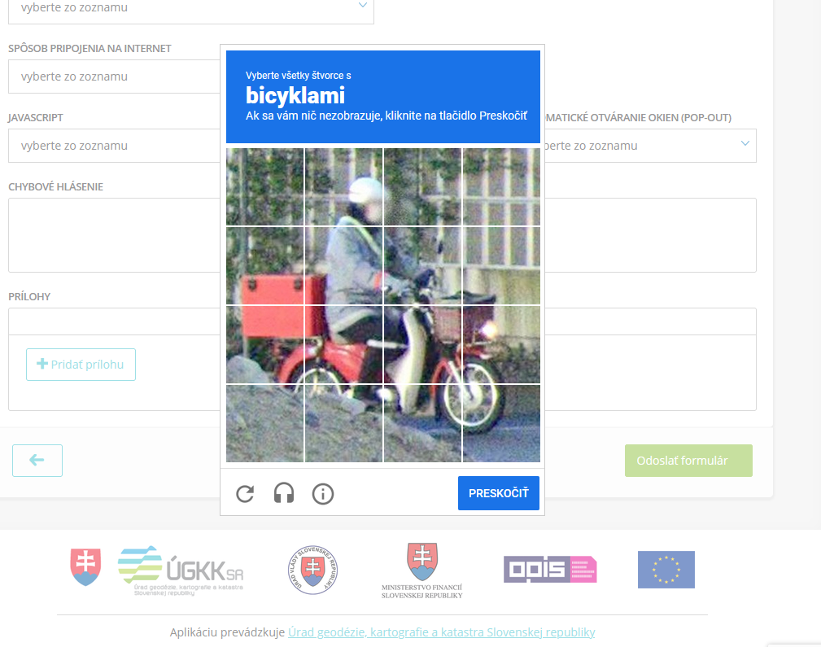
Číslo metriky | Metrika | Návod na hodnotenie | Max. počet | Počet bodov | Poznámky hodnotiteľa | Komentár kontrolóra | Odpoveď Hodnotiteľa | Odpoveď kontrolór
Názov ŽS: | Kúpa nehnuteľnosti
Hodnotiteľ: | vv
Dátum hodnotenia: | 22/2/2023
Legenda: | „ ? " = nevieme ohodnotiť | „ x" = irelevantné pre túto ŽS/službu
1 | Používateľ: Vyhľadávam svoju ŽS
2022-01-01 | Je verejná informačná stránka o ŽS vyhľadateľná cez najpopulárnejšie internetové vyhľadávače (Google, Bing) tak, aby bola dostupná na prvej stránke výsledkov vyhľadávania? | Overujeme, či má štátna stránka kvalitne spracovanú optimalizáciu pre vyhľadávače (SEO). Jednoduchý spôsob ako kritérium overiť, je vyhľadať životnú situáciu v „inkognito” móde prehliadača. Do vyhľadávača zadajte názov životnej situácie z pohľadu občana – napr. „kúpa auta". Za pozitívny nález sa ráta aj výsledok z webovej stánky slovensko.sk | 2 | 0.5 | relevantné výsledky nájdené až keď človek hľadá "vklad do katastra" a podobne |  |  |  | Nazbierateľný počet bodov | 6b
2022-02-01 | Je názov informačnej stránky o ŽS koncipovaný tak, aby bolo z výsledku vyhľadávania na prvý pohľad zjavné, o akú ŽS ide? | Overujeme, či titulok zobrazovaného výsledku vyhľadávania je zrozumiteľný pre občana bez použita špecializovaných pojmov. | 2 | 2 | Postup pri prevode nehnuteľností |  |  |  | Nevedeli sme ohodnotiť | 0b
2022-03-01 | Je popis informačnej stránky o ŽS krátky a výstižný? | Overujeme, či titulok zobrazovaného výsledku vyhľadávania nepresahuje 160 znakov popisuje potrebu alebo problém, nie technológiu alebo proces. | 1 | 0 | perex stranky |  |  |  | Získali | 4b
2022-04-01 | Je ŽS ľahko vyhľadateľná cez vyhľadávanie na webovom sídle slovensko.sk? | Overujeme, či je životná situácia správne zaradená do štruktúry portálu a jednoducho vyhľadateľná cez centrálny vyhľadávač. | 1 | 1 |  |  |  |  | Identifikovateľná časť | 6b
 |  |  |  |  |  |  |  |  | Čiastkový výsledok | 58.33%
2 | Používateľ: Informujem sa o svojej ŽS
2022-01-02 | Existujú na verejnej informačnej stránke dostupné návody k ŽS? | Za návod považujeme štruktúrované informácie, uvedené stručne v bodoch, ktoré používateľovi pomôžu postupne úspešne prejsť životnou situáciou. Návody musia byť dostupné na štátnom, nie súkromnom webovom sídle. Návod obsahuje informácie pre majoritnú skupinu používateľov (1b). Návod obsahuje informácie aj pre menej časté alternatívne scenáre (2b). | 2 | 1 | pomoc/kontakt - 300 stran návodov |  |  |  | Nazbierateľný počet bodov | 12b
2022-02-02 | Sú návody napísané ľudskou rečou a z pohľadu občana? | Overujeme, či sú odborné výrazy používané v minimálnej miere alebo sú vysvetlené. Stránka nenúti občana porozumieť byrokratickým a zložitým textom. | 3 | 1.5 | na slovensko.sk áno, na UGKKsr nie |  |  |  | Nevedeli sme ohodnotiť | 0b
2022-03-02 | Skrývame pre používateľa nezrozumiteľné interné procesy, smernice a nariadenia, podľa ktorých sa riadi poskytovanie služieb? Ak nám zákon priamo ukladá povinnosť o zverejňovaní takýchto textov, uvádzame okrem legislatívnej formulácie vysvetlenie ľudskou rečou? | Dobrá digitálna služba berie do úvahy, že používateľa zaujíma len to, že proces prebieha k jeho spokojnosti. Ak sú tieto informácie legislatívne nevyhnutné, uvádzame tiež vysvetlenie ľudskou rečou. | 1 | 0.5 |  |  |  |  | Získali | 6b
2022-04-02 | Uvádzame v návode ŽS priame odkazy na služby týkajúce sa tejto ŽS? | Overujeme, či má používateľ možnosť prekliknúť sa z textových návodov priamo do kontextu služieb ŽS. | 2 | 1 |  |  |  |  | Identifikovateľná časť | 12b
2022-05-02 | Máme v návode uvedené, pre koho je ŽS určená? | Návod konkretizuje, kto má povinnosť alebo nárok na jej využitie. | 1 | 0.5 |  |  |  |  | Čiastkový výsledok | 50.00%
2022-06-02 | Informujeme občana pred začatím používania služby, aké podklady bude na úspešné využitie služby potrebovať? | Napr. potrebné dokumenty, čítačka eID, aktívne konto sa portály a pod. | 2 | 1
2022-07-02 | Informujeme občana v návode o spoplatnení služby? Ak služba spoplatnená je, uvádzame výšku poplatku? |  | 1 | 0.5

3 | Používateľ: Navigujem sa medzi krokmi
2022-01-03 | Informujeme používateľa o tom, koľko krokov vykonal a kde v procese sa nachádza? Informujeme používateľa aj v prípade, že ŽS má iba jeden krok? |  | 1 | 1 |  |  |  |  | Nazbierateľný počet bodov | 4b
2022-02-03 | Poskytujeme používateľovi možnosť použiť služby na všetkých najčastejšie používaných operačných systémoch (Windows, MacOS, Linux) a prehliadačoch (Google Chrome, Mozilla Firefox, Internet Explorer)? | Overujeme prostredníctvom virtualizačného nástroja alebo priamo na uvedených operačných systémoch. | 3 | 3 | testované na edge, chromium, firefox |  |  |  | Nevedeli sme ohodnotiť | 0b
 |  |  |  |  |  |  |  |  | Získali | 4b
 |  |  |  |  |  |  |  |  | Identifikovateľná časť | 4b
 |  |  |  |  |  |  |  |  | Čiastkový výsledok | 100.00%
4 | Používateľ: Som informovaný o zmenách a môžem skontrolovať stav
2022-01-04 | Informujeme používateľa proaktívne (notifikujeme) o zmene stavu ŽS prostredníctvom digitálnych kanálov (email, SMS, webové sídlo, elektronická schránka alebo mobilná aplikácia)? | Napr. potvrdenie o dokončení transakcie; pripomienka, že je potrebné znova zaplatiť opakujúci sa poplatok; informácia, že žiadosť bola schválená/vybavená/zamietnutá; informácia, že používateľ musí doložiť ďalšie dokumenty alebo opraviť chybu. Áno, pri všetkých zmenách stavu (2b). Len pri jednej zmene ako napr. vybavení alebo podaní žiadosti (1b). | 2 | ? |  |  |  |  | Nazbierateľný počet bodov | 6b
2022-02-04 | Poskytujeme proaktívne inštrukcie ako ďalej postupovať, ak sa vyžaduje od používateľa ďalší krok? | Áno (2b). Nie, ale v komunikácii je spomenutý hypertextový odkaz na stránku s inštrukciami (1b). | 2 | ? |  |  |  |  | Nevedeli sme ohodnotiť | 6b
2022-03-04 | Môže si používateľ proaktívne overiť stav jeho ŽS cez komunikačné kanály? | Napr. webové sídlo, e-mail, elektronická schránka, kontaktné centrum, chatbot. Áno (1b). Má možnosť overiť cez viac ako jeden kanál (2b). | 2 | ? |  |  |  |  | Získali | 0b
 |  |  |  |  |  |  |  |  | Identifikovateľná časť | 0b
 |  |  |  |  |  |  |  |  | Čiastkový výsledok | 0.00%
5 | Používateľ: Nevyžadujú odo mňa informácie, ktoré som už zadal
2022-01-05 | Je dodržané, že inštitúcia nevyžaduje od občana informácie, ktoré jej už odovzdal? | Napríklad ak občan už zadával telefónny kontakt alebo rodné číslo, nevyžadujeme ho opätovne. | 3 | 1.5 | Trvalé bydlisko vzdy nanovo |  |  |  | Nazbierateľný počet bodov | 4b
2022-02-05 | Je dodržané, že služba nezbiera od občana informácie, ktoré nie sú odôvodnené? | Odôvodnené môžu byť také informácie, ktoré sú vyžadované legislatívou alebo ich poskytnutie môže byť pre používateľa výhodné. Napr. kontaktný udaj, cez ktorý mu služba pošle notifikáciu o stave riešenia. | 1 | 1 |  |  |  |  | Nevedeli sme ohodnotiť | 0b
 |  |  |  |  |  |  |  |  | Získali | 3b
 |  |  |  |  |  |  |  |  | Identifikovateľná časť | 4b
 |  |  |  |  |  |  |  |  | Čiastkový výsledok | 62.50%
6 | Používateľ: Viem jednoducho nájsť pomoc a poslať spätnú väzbu
 | Dostupnosť pomoci (kontaktu) |  |  |  |  |  |  |  | Nazbierateľný počet bodov | 11b
6.1.1 | Sú kontaktné údaje viditeľné v každom kroku využívania služby? | Áno (2b). Pre zobrazenie kontaktných údajov musí používateľ prejsť na inú stránku (1b). | 2 | 1 | iná stránka, zruśí celú operáciu, WTF captcha |  |  |  | Nevedeli sme ohodnotiť | 0b
6.1.2 | Umožňujeme používateľovi skontaktovať sa s reálnou osobou? | Keď si používateľ nevie dať rady, môže sa rozhodnúť komunikovať s človekom, ktorý mu poskytne podporu. | 1 | 1 |  |  |  |  | Získali | 5b
6.1.3 | Vysvetľujeme v priebehu využívania služby komplikovanejšie pojmy ľudskou rečou cez nápovedy alebo pomocné texty? | Služba využíva kontextovú pomoc, ktorá je umiestnaná priamo v texte formuláru. | 2 | 0 |  |  |  |  | Identifikovateľná časť | 11b
 | Zber spätnej väzby |  |  |  |  |  |  |  | Čiastkový výsledok | 45.45%
6.2.1 | Môže používateľ v poslednom kroku ŽS zanechať spätnú väzbu? | Overujeme, ci spätná väzba využíva vzor predpísany jednotným dizajn manuálom el. služieb ID-SK uvedeným na https://idsk-elements.herokuapp.com/vzory/stranky-so-spatnou-vazbou | 2 | 0
 | Najčastejšie otázky a odpovede
6.3.1 | Má ŽS k dispozícii stránku s často kladenými otázkami? | Áno (2b). Nie, ale je možné sa k stránke dostať priamym odkazom z informačnej stránky (1b). | 2 | 1
6.3.2 | Nachádzajú sa v odpovediach na stránke často kladených otázok odkazy na súvisiace služby alebo ŽS? | Kde je to relevantné, uvádzame odkazy na súvisiace služby alebo ŽS, ktoré pomôžu občanovi pri rýchlejšom realizovaní svojej potreby. | 2 | 2

7 | Používateľ: Mám pocit, že som v známom prostredí, dôverujem mu a viem, ako s ním narábať.
 | Základné pravidlá jednotného dizajn-manuálu elektronických služieb ID-SK |  |  |  |  |  |  |  | Nazbierateľný počet bodov | 24b
7.1.1 | Navrhli sme služby, ktoré sú súčasťou ŽS podľa vzorov a komponentov ID-SK? | Webové sídlo využíva vzory a komponenty jednotného dizajn-manuálu elektronických služieb (ID-SK). Dostupné na: https://idsk-elements.herokuapp.com/ | 1 | 0 |  |  |  |  | Nevedeli sme ohodnotiť | 1b
7.1.2 | Sú dlhé formuláre rozdelené na viacero podstránok? | Overujeme, či sa na každej podstránke elektronickej služby občana spytujeme iba jednu otázku alebo najviac niekoľko navzájom súvisiacich otázok (napr. meno, priezvisko a číslo občianskeho preukazu). | 1 | 1 |  |  |  |  | Získali | 16b
 | Typografia |  |  |  |  |  |  |  | Identifikovateľná časť | 23b
7.2.1 | Používame pre text veľkosť písma minimálne 16px? | Akceptujú sa ekvivalenty relatívneho prepočtu, overujte pri zobrazení na bežnom stolovom počítači. | 1 | 0 | 14px |  |  |  | Čiastkový výsledok | 64.58%
7.2.2 | Sú texty hypertextových odkazov výstižné, bez ohľadu na okolitý kontext? | Napr. nie “klik sem”, ale “formulár daňového priznania pre živnostníka”. | 1 | 1
7.2.3 | Je dôležitý text s možným právnym následkom (napríklad pokuta alebo trest odňatia slobody) od hlavného textu vizuálne zvýraznený/odlíšený? |  | 1 | 0
 | Farby
7.3.1 | Riadi sa elektronická služba, ktorá je súčasťou ŽS, farebnou paletou uvedenou v ID-SK? | Platí najmä pre text, textové odkazy, farby pozadia, tlačidiel a farieb aktívneho stavu. Pre referenciu farebnosti navštívte sekciu farby: https://idsk-elements.herokuapp.com/colour/ | 1 | 0
 | Tlačidlá
7.4.1 | Označujeme interaktívne prvky vždy zmenou kurzora? | Pri prejdení nad prvky, ktoré povoľujú interakciu (tlačidlá, hypertextové odkazy, textové polia a pod.) sa musí kurzor myši upraviť tak, aby používateľa upozornil na možnosť vstupu. | 1 | 1
7.4.2 | Opisujeme textom v tlačidlách akciu, ktorá nastane po stlačení daného tlačidla? | Opis by mal byť stručný a vyjadrovať akciu, nie stav. Napr. nie „OK”, ale „Podpísať". | 1 | 1
7.4.3 | Používame na stránke vždy iba jedno primárne tlačidlo, ktoré potvrdzuje hlavnú akciu? | Primárne tlačidlá sú najvýraznejšie tlačidlá na stránke. Slúžia na to, aby navigovali používateľa k ďalšiemu kroku (k úspešnému dokončeniu procesu). Napr. “Odoslať” môže byť hlavné tlačidlo v poslednom kroku vypĺňania formulára. Zároveň, na danej obrazovke môže byť sekundárne tlačidlo “Potrebujem pomoc,” ktoré má menej výrazný vzhľad. | 1 | 1
 | Hlavička a päta
7.5.1 | Obsahuje stránka služby (formulára), ktorá je súčasťou ŽS, hlavičku a pätu podľa šablóny ID-SK? | Aby sa zaručila vizuálna a funkčná konzistentnosť služieb poskytovaných štátom, využívame unifikovanú hlavičku a pätu podľa predpisu dostupného v časti Hlavička a pätička: https://idsk-elements.herokuapp.com/hlavicka-paticka/ | 1 | 1
7.5.2 | Obsahuje päta stránky odkazy na kontaktnú stránku inštitúcie, pomocné informácie, informácie o ochrane osobných údajov a vyhlásenie o prístupnosti? |  | 1 | 0.5
 | Formulárové prvky
7.6.1 | Menia elektronické formuláre dynamicky svoju štruktúru a obsah na základe informácií, ktoré používateľ práve vypĺňa alebo ich daná inštitúcia o používateľovi má? | Napr. ak inštitúcia vie, že občan nemá deti, skryje polia, ktoré vzhľadom na túto skutočnosť už nie sú preňho relevantné. Napr. ak vieme, že 70% používateľov, ktorí vypĺňajú formulár sú živnostníci, je v rozbaľovacom zozname prednastavná živnosť. | 3 | 3
7.6.2 | Používajú formulárové prvky s aktívnym stavom (napr. textové polia a tlačidlá) výrazné orámovanie na upriamenie pozornosti na aktívne pole? | Formuláre musia využívať focus ring. Ide o rámček, ktorý sa zobrazí po tom, ako používateľ zaktivuje prvok na stránke. Pomáha pri orientácii. | 1 | 1
7.6.3 | Sú začiarkávacie polia (ang. „checkbox“ ) pri súhlasoch a potvrdeniach v predvolenom stave prázdne? | Nevyužívame možnosť predvoleného začiarkávania. | 1 | 1
7.6.4 | Sú prepínače (ang. „radiobutton“) na prvý pohľad odlíšené od začiarkávacích polí a obsahujú informáciu o tom, že je možné zvoliť len jednu z možností? |  | 1 | 1
 | Chyby a ich validácia
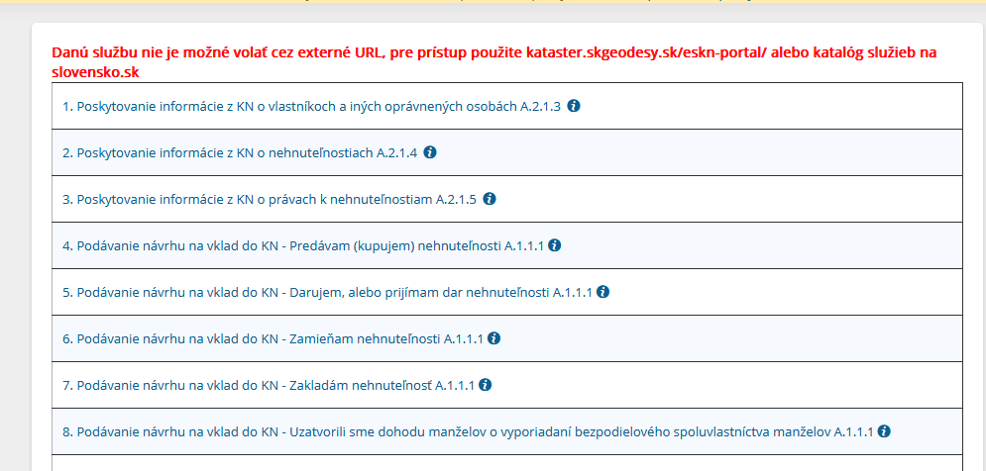
7.7.1 | Ak používateľ odošle formulár s chybným vstupom, zobrazuje stránka v hornej časti prehľad o chybách s možnosťou prekliku na jednotlivé chyby? | Stránka by v chybovom stave mala na vrchu zobrazovať zoznam chýb. | 1 | 0.5 | Pri niektorých chybách reset celého formulára
7.7.2 | Obsahuje každé chybové hlásenie informáciu o tom, prečo sa chyba vyskytla a ako ju má používateľ odstrániť? |  | 1 | 0.5
 | Ukladanie údajov
7.8.1 | Poskytuje služba, ktorá je súčasťou ŽS používateľovi možnosť uložiť formulár a načítať ho? Prípadne, poskytuje celá ŽS takúto možnosť? | Používateľ má možnosť formulár vyexportovať vo formáte XML alebo ho uložiť do svojho úložného priestoru dostupného v službe alebo v elektronických schránkach. | 1 | 0
7.8.2 | Majú formuláre implementovanú funkciu automatického ukladania vyplnených údajov? |  | 1 | 0
 | Stránka so zhrnutím
7.9.1 | Obsahuje služba, ktorá je súčasťou ŽS alebo ŽS stránku so zhrnutím, kde používateľ môže skontrolovať správnosť svojich údajov pred odoslaním? |  | 1 | 1
7.9.2 | Obsahuje zhrnutie informáciu o poplatku, ktorý bude používateľ platiť, spolu s vysvetlením, ako bola stanovená výška daného poplatku? |  | 1 | ?
7.9.3 | Poskytuje stránka so zhrnutím používateľovi možnosť vrátiť sa a doplniť alebo zmeniť vyplnené údaje? |  | 1 | 1

8 | Používateľ: Rozumiem textom. Sú napísané ľudskou rečou a aj odborné výrazy sú dobre vysvetlené.
8.1 | Je zrozumiteľnosť textov otestovaná s používateľmi? | Na overenie bol vykonaný prieskum zrozumiteľnosti s koncovými používateľmi napr. pomocou testovania použiteľnosti. | 2 | ? |  |  |  |  | Nazbierateľný počet bodov | 2b
 |  |  |  |  |  |  |  |  | Nevedeli sme ohodnotiť | 2b
 |  |  |  |  |  |  |  |  | Získali | 0b
 |  |  |  |  |  |  |  |  | Identifikovateľná časť | 0b
 |  |  |  |  |  |  |  |  | Čiastkový výsledok | 0.00%
9 | Dostupnosť služieb online
9.1 | Sú všetky služby, ktoré sú súčasťou ŽS, dostupné elektronicky? | Overujeme, či sa dá celá životná situácia vykonať elektronicky. | 3 | ? |  |  |  |  | Nazbierateľný počet bodov | 5b
9.2 | Je ŽS konzistentná vo forme komunikácie s občanom? | Napr. ak s nami používateľ komunikuje elektronicky, neprechádzame na listovú formu komunikácie. | 2 | ? |  |  |  |  | Nevedeli sme ohodnotiť | 5b
 |  |  |  |  |  |  |  |  | Získali | 0b
 |  |  |  |  |  |  |  |  | Identifikovateľná časť | 0b
 |  |  |  |  |  |  |  |  | Čiastkový výsledok | 0.00%
10 | Podpora mobilných zariadení
10.1 | Je možné celú ŽS absolvovať na mobilnom zariadení? | Všetky aktivity (prihlásenie, vypĺňanie formulárov, nahrávanie dokumentov atď.) je možné vykonať na mobilnom zariadení. | 1 | ? |  |  |  |  | Nazbierateľný počet bodov | 5b
10.2 | Je ŽS prístupná na internetových prehliadačoch určených pre väčšinové mobilné platformy (iOS, Android)? | Overujeme prechádzaním jednotlivých ŽS na mobilných zariadeniach s operačnými systémami iOS a Android. | 1 | ? |  |  |  |  | Nevedeli sme ohodnotiť | 4b
10.3 | Je používateľské rozhranie služieb, ktoré sú súčasťou ŽS responzívne? | Responzívnosť je schopnosť bežného webového sídla sa bezproblémovo zobraziť na rôznych veľkostiach obrazoviek, spravidla na mobilnom zariadení. Áno (2b). Nie, iba informačná stránka je responzívna (1b). | 2 | ? |  |  |  |  | Získali | 0b
10.4 | Môže sa používateľ slobodne rozhodnúť, ktoré zariadenie počas plynutia ŽS využije? | Napr. začne vypĺňať formulár na mobilnom telefóne a proces dokončí na stolovom počítači. | 1 | 0 |  |  |  |  | Identifikovateľná časť | 1b
 |  |  |  |  |  |  |  |  | Čiastkový výsledok | 0.00%

11 | Prístupnosť a inkluzívnosť
11.1 | Sú identifikované miesta, kde by mohli mať znevýhodnení používatelia problém alebo byť vylúčení z využívania služieb, ktoré sú súčasťou ŽS? | Napr. testovaním so znevýhodnenými používateľmi alebo expertným auditom prístupnosti a inkluzívnosti. | 2 | ? |  |  |  |  | Nazbierateľný počet bodov | 7b
11.2 | Spĺňajú služby, ktoré sú súčasťou ŽS, štandardy prístupnosti? | Overujeme voči Vyhláške č. 78/2020 Z.z. Úradu podpredsedu vlády Slovenskej republiky pre investície a informatizáciu v znení neskorších predpisov o štandardoch pre informačné technológie verejnej správy dostupného na https://www.slov-lex.sk/pravne-predpisy/SK/ZZ/2020/78/ | 3 | ? |  |  |  |  | Nevedeli sme ohodnotiť | 5b
11.3 | Má občan možnosť prepnúť službu do angličtiny a jazykov národnostných menšín, a to tak, že je ňou možné prejsť v tomto jazyku od začiatku ŽS až po koniec? | Áno (2b). Ako zahraničný jazyk je dostupná len angličtina alebo jazyk národnostnej menšiny (1b). | 2 | 1 |  |  |  |  | Získali | 1b
 |  |  |  |  |  |  |  |  | Identifikovateľná časť | 2b
 |  |  |  |  |  |  |  |  | Čiastkový výsledok | 14.29%
12 | Jednoduchá platba (Poznámka: Ak sa používateľ v danej životnej situácii vôbec nestretáva s platbou, môžete tieto body považovať za irelevantné. )
12.1 | Dávame používateľovi možnosť zaplatiť za služby online? |  | 3 | 3 |  |  |  |  | Nazbierateľný počet bodov | 7b
12.2 | Komunikujeme na platobnej stránke informácie o službe, za ktorú má zaplatiť (za čo konkrétne platí) a aká je výška poplatku? |  | 1 | 1 |  |  |  |  | Nevedeli sme ohodnotiť | 0b
12.3 | Ak platba zlyhá, zobrazujeme používateľovi stránku s informáciou o chybe, návodom, ako postupovať ďalej a možnosťou opakovať platbu? |  | 2 | 2 |  |  |  |  | Získali | 7b
12.4 | Informujeme občana o prijatí platby prostredníctvom digitálnych kanálov? | Napr. email, SMS, webové sídlo, elektronická schránka alebo mobilná aplikácia. | 1 | 1 |  |  |  |  | Identifikovateľná časť | 7b
 |  |  |  |  |  |  |  |  | Čiastkový výsledok | 100.00%
13 | Bezpečnosť a overovanie
13.1 | Má používateľ možnosť prihlásiť sa bezpečne elektronickým občianskym preukazom tam, kde sa vyžaduje prihlásenie? | Elektronická služba má implementované prihlásenie cez eID. | 1 | 1 |  |  |  |  | Nazbierateľný počet bodov | 5b
13.2 | Môže sa používateľ podpisovať elektronicky? |  | 1 | 1 |  |  |  |  | Nevedeli sme ohodnotiť | 0b
13.3 | Využíva elektronická služba, ktorá je súčasťou ŽS, centrálny prihlasovací prvok UPVS? | Aby sa zabezpečila konzistentnosť používateľského zážitku, elektronické služby využívajú centralizovaný prihlasovací formulár dostupný na slovensko.sk | 1 | 1 |  |  |  |  | Získali | 5b
13.4 | Je užitočný obsah pre používateľa dostupný už vopred bez prihlásenia? | Autorizáciu alebo autentifikáciu používateľa (napr. prihlásenie a podpisovanie) si pýtame iba tam, kde je to nevyhnutné. | 1 | 1 |  |  |  |  | Identifikovateľná časť | 5b
13.5 | Má používateľ možnosť upozorniť na nesprávne osobné a iné používateľské údaje? | Občan môže sám upraviť údaje v službe alebo prostredníctvom niektorého z kontaktných kanálov. | 1 | 1 |  |  |  |  | Čiastkový výsledok | 100.00%

14 | Transparentnosť
14.1 | Bolo hodnotenie (benchmark) ŽS na tejto ŽS vykonané opakovane? | Toto je prvý krát, čo hodnotíme tieto služby (0b). Vyhodnotili sme služby týmto benchmarkom jedenkrát (1b). Vyhodnotili sme služby týmto benchmarkom opakovane (2b). | 1 | ? |  |  |  |  | Nazbierateľný počet bodov | 7b
14.2 | Máme výsledky hodnotenia (benchmarku) dostupné verejne online? |  | 1 | ? |  |  |  |  | Nevedeli sme ohodnotiť | 7b
14.3 | Zverejňujeme plánované kroky k optimalizácii služieb alebo ŽS online? | Napr. máme verejne dostupný plán rozvoja | 1 | ? |  |  |  |  | Získali | 0b
14.4 | Zverejňujeme k plánovaným krokom časový harmonogram? |  | 1 | ? |  |  |  |  | Identifikovateľná časť | 0b
14.5 | Je spätná väzba na službu alebo ŽS dostupná verejne online? | Napr. pravidelne zverejňujeme hodnotenie služieb, výsledky dotazníkov alebo otvorené komentáre od občanov. | 1 | ? |  |  |  |  | Čiastkový výsledok | 0.00%
14.6 | Je postup spracovania spätnej väzby dostupný verejne online? | Postup opisuje, ako spätnú väzbu získavame a ako s ňou naložíme. | 1 | ?
14.7 | Sú ukazovatele úspešnosti elektronických služieb a ŽS dostupné verejne online? | Máme stanovené kritériá úspešnosti a zverejňujeme ich. Napr. úsporu finančných prostriedkov vďaka elektronickej službe, počet alebo zvýšenie dokončených online transakcií, používateľskú spokojnosť, odľahčenie kontaktného centra, skrátenie času na vybavenie služby a pod. | 1 | ?

15 | Udržateľný rozvoj
15.1 | Máme definované cieľové skupiny našej ŽS? | Cieľové skupiny sú definované konkretizujúcimi profilmi, napríklad vo forme persón. | 1 | ? |  |  |  |  | Nazbierateľný počet bodov | 12b
15.2 | Navrhli sme službu na základe jasne definovaného účelu a pridanej hodnoty pre používateľa? | Elektronická služba má určené merateľné ukazovatele pridanej hodnoty, ktorú vytvára. | 1 | ? |  |  |  |  | Nevedeli sme ohodnotiť | 12b
15.3 | Poznáme aktuálne kľúčové požiadavky používateľov? | Zberom pravidelnej spätnej väzby a priorizáciou potrieb občanov máme pomenované kľúčové potreby používateľov. | 1 | ? |  |  |  |  | Získali | 0b
15.4 | Sú kľúčové požiadavky používateľov pravidelne overované zákazníckym výskumom a používateľským testovaním? | Zber požiadaviek zahŕňa potreby používateľov a bol vykonaný podľa metodiky zákaznícky-orientovaného dizajnu, napríklad podľa metodiky jednotného dizajn manuálu el. služieb ID-SK: https://idsk-elements.herokuapp.com/uvod/metodika-ucd | 1 | ? |  |  |  |  | Identifikovateľná časť | 0b
 |  |  |  |  |  |  |  |  | Čiastkový výsledok | 0.00%
 | Máme pre našu službu definované kľúčové ukazovatele výkonnosti týkajúce sa jej používania, a to minimálne:
15.5 | Náklad za transakciu (angl. „cost per transaction")? |  | 1 | ?
15.6 | Používateľskú spokojnosť (angl. „user satisfaction")? |  | 1 | ?
15.7 | Mieru dokončenia úloh (angl. „completion rate")? | Napr. na službu je nastavený systém dátovej analytiky, meranie priepustnosti a pod. | 1 | ?
15.8 | Percento používateľov využívajúcich službu online v pomere k percentu používateľov, ktorí ju využívajú cez iné kanály (angl. „digital take-up")? |  | 1 | ?
15.9 | Miera chybovosti (angl. „error rates")? |  | 1 | ?
15.10 | Priemerný čas na dokončenie služby? |  | 1 | ?
15.11 | Máme k dispozícii správu zo zákazníckeho výskumu používateľských potrieb. | Zber zákazníckych potrieb bol vykonaný podľa metodiky zákaznícky-orientovaného dizajnu, napríklad podľa metodiky jednotného dizajn manuálu el. služieb ID-SK: https://idsk-elements.herokuapp.com/uvod/metodika-ucd Ak správa nie je staršia ako 12 mesiacov (2b). Ak správa nie je staršia ako 24 mesiacov (1b). | 2 | ?

 | SUMÁR BODOV |  | Počet bodov
 | Nazbierateľný počet bodov | (nazbierateľný počet = celkový počet (135b) - irelevantné pre túto službu) | 117b
 | Nevedeli sme ohodnotiť | (počet bodov za otázniky) | 42b
 | Získali | (spočítané obodované) | 50b
 | Identifikovateľná časť | (identifikovateľná časť = nazbierateľný počet - nevedeli sme ohodnotiť ) | 75b
 | VÝSLEDOK | (vážený priemer čiastkových výsledkov) | 38.61%

 | Kategórie | Výsledkok v kategórii | Celkový potenciál zlepšenia kategórie
 | Vyhľadateľnosť | 58.33% | 41.67%
 | Návody a informovanosť | 50.00% | 50.00%
 | Navigácia vo formulároch | 100.00% | 0.00%
 | Proaktívnosť | 0.00% | 100.00%
 | 1x a dosť! | 62.50% | 37.50%
 | Spätná väzba | 45.45% | 54.55%
 | Použiteľnosť | 64.58% | 35.42%
 | Zrozumiteľnosť | 0.00% | 100.00%
 | Dostupnosť online | 0.00% | 100.00%
 | Mobilita | 0.00% | 100.00%
 | Inkluzívnosť | 14.29% | 85.71%
 | Platba | 100.00% | 0.00%
 | Bezpečnosť | 100.00% | 0.00%
 | Transparentnosť | 0.00% | 100.00%
 | Rozvoj | 0.00% | 100.00%

ŽS3_založenie SRO
Číslo metriky | Metrika | Návod na hodnotenie | Max. počet | Počet bodov | Odkaz [URL]/Snímky obrazovky | Poznámky hodnotiteľa | Komentár kontrolóra | Odpoveď Hodnotiteľa | Odpoveď kontrolór
Názov ŽS: |  | Založenie s.r.o.
Hodnotiteľ: |  | vv
Dátum hodnotenia: |  | 23.1-27.1 2023
Legenda: | „ ? " = nevieme ohodnotiť | „ x" = irelevantné pre túto ŽS/službu
1 | Používateľ: Vyhľadávam svoju ŽS
2022-01-01 | Je verejná informačná stránka o ŽS vyhľadateľná cez najpopulárnejšie internetové vyhľadávače (Google, Bing) tak, aby bola dostupná na prvej stránke výsledkov vyhľadávania? | Overujeme, či má štátna stránka kvalitne spracovanú optimalizáciu pre vyhľadávače (SEO). Jednoduchý spôsob ako kritérium overiť, je vyhľadať životnú situáciu v „inkognito” móde prehliadača. Do vyhľadávača zadajte názov životnej situácie z pohľadu občana – napr. „kúpa auta". Za pozitívny nález sa ráta aj výsledok z webovej stánky slovensko.sk | 2 | 0 |  | takmer nevyhľadateľné |  |  |  | Nazbierateľný počet bodov | 6b
2022-02-01 | Je názov informačnej stránky o ŽS koncipovaný tak, aby bolo z výsledku vyhľadávania na prvý pohľad zjavné, o akú ŽS ide? | Overujeme, či titulok zobrazovaného výsledku vyhľadávania je zrozumiteľný pre občana bez použita špecializovaných pojmov. | 2 | 0 |  | Podávanie návrhu na zápis, zmenu a výmaz údajov v obchodnom registri |  |  |  | Nevedeli sme ohodnotiť | 0b
2022-03-01 | Je popis informačnej stránky o ŽS krátky a výstižný? | Overujeme, či titulok zobrazovaného výsledku vyhľadávania nepresahuje 160 znakov popisuje potrebu alebo problém, nie technológiu alebo proces. | 1 | 0 |  | Výsledok vyhľadávania (ak nejaký nájdete) ukazuje perex stránky |  |  |  | Získali | 1b
2022-04-01 | Je ŽS ľahko vyhľadateľná cez vyhľadávanie na webovom sídle slovensko.sk? | Overujeme, či je životná situácia správne zaradená do štruktúry portálu a jednoducho vyhľadateľná cez centrálny vyhľadávač. | 1 | 1 |  |  |  |  |  | Identifikovateľná časť | 6b
 |  |  |  |  |  |  |  |  |  | Čiastkový výsledok | 16.67%
2 | Používateľ: Informujem sa o svojej ŽS
2022-01-02 | Existujú na verejnej informačnej stránke dostupné návody k ŽS? | Za návod považujeme štruktúrované informácie, uvedené stručne v bodoch, ktoré používateľovi pomôžu postupne úspešne prejsť životnou situáciou. Návody musia byť dostupné na štátnom, nie súkromnom webovom sídle. Návod obsahuje informácie pre majoritnú skupinu používateľov (1b). Návod obsahuje informácie aj pre menej časté alternatívne scenáre (2b). | 2 | 1 | https://www.slovensko.sk/sk/zivotne-situacie/zivotna-situacia/_registracia-pravnickej-osoby | popripade https://www.slovensko.sk/sk/zivotne-situacie/zivotna-situacia/_doklady-potrebne-k-zacatiu-pod |  |  |  | Nazbierateľný počet bodov | 12b
2022-02-02 | Sú návody napísané ľudskou rečou a z pohľadu občana? | Overujeme, či sú odborné výrazy používané v minimálnej miere alebo sú vysvetlené. Stránka nenúti občana porozumieť byrokratickým a zložitým textom. | 3 | 2 | https://www.justice.gov.sk/sluzby/obchodny-register/formulare-or-pre-podania-v-elektronickej-podobe/#formulare-na-zapis-udajov | podľa toho ktorý z možných návodov používateľ nájde |  |  |  | Nevedeli sme ohodnotiť | 0b
2022-03-02 | Skrývame pre používateľa nezrozumiteľné interné procesy, smernice a nariadenia, podľa ktorých sa riadi poskytovanie služieb? Ak nám zákon priamo ukladá povinnosť o zverejňovaní takýchto textov, uvádzame okrem legislatívnej formulácie vysvetlenie ľudskou rečou? | Dobrá digitálna služba berie do úvahy, že používateľa zaujíma len to, že proces prebieha k jeho spokojnosti. Ak sú tieto informácie legislatívne nevyhnutné, uvádzame tiež vysvetlenie ľudskou rečou. | 1 | 1 | https://www.justice.gov.sk/sluzby/obchodny-register/formulare-or-pre-podania-v-elektronickej-podobe/#formulare-na-zapis-udajov |  |  |  |  | Získali | 10b
2022-04-02 | Uvádzame v návode ŽS priame odkazy na služby týkajúce sa tejto ŽS? | Overujeme, či má používateľ možnosť prekliknúť sa z textových návodov priamo do kontextu služieb ŽS. | 2 | 2 |  | niektoré odkazy však mätú, viď justice.gov |  |  |  | Identifikovateľná časť | 12b
2022-05-02 | Máme v návode uvedené, pre koho je ŽS určená? | Návod konkretizuje, kto má povinnosť alebo nárok na jej využitie. | 1 | 1 |  |  |  |  |  | Čiastkový výsledok | 83.33%
2022-06-02 | Informujeme občana pred začatím používania služby, aké podklady bude na úspešné využitie služby potrebovať? | Napr. potrebné dokumenty, čítačka eID, aktívne konto sa portály a pod. | 2 | 2
2022-07-02 | Informujeme občana v návode o spoplatnení služby? Ak služba spoplatnená je, uvádzame výšku poplatku? |  | 1 | 1

3 | Používateľ: Navigujem sa medzi krokmi
2022-01-03 | Informujeme používateľa o tom, koľko krokov vykonal a kde v procese sa nachádza? Informujeme používateľa aj v prípade, že ŽS má iba jeden krok? |  | 1 | 0 |  | v ES vidím iba krok na ktorom som |  |  |  | Nazbierateľný počet bodov | 4b
2022-02-03 | Poskytujeme používateľovi možnosť použiť služby na všetkých najčastejšie používaných operačných systémoch (Windows, MacOS, Linux) a prehliadačoch (Google Chrome, Mozilla Firefox, Internet Explorer)? | Overujeme prostredníctvom virtualizačného nástroja alebo priamo na uvedených operačných systémoch. | 3 | 3 |  | testované na: edge, chromium, firefox |  |  |  | Nevedeli sme ohodnotiť | 0b
 |  |  |  |  |  |  |  |  |  | Získali | 3b
 |  |  |  |  |  |  |  |  |  | Identifikovateľná časť | 4b
 |  |  |  |  |  |  |  |  |  | Čiastkový výsledok | 75.00%
4 | Používateľ: Som informovaný o zmenách a môžem skontrolovať stav
2022-01-04 | Informujeme používateľa proaktívne (notifikujeme) o zmene stavu ŽS prostredníctvom digitálnych kanálov (email, SMS, webové sídlo, elektronická schránka alebo mobilná aplikácia)? | Napr. potvrdenie o dokončení transakcie; pripomienka, že je potrebné znova zaplatiť opakujúci sa poplatok; informácia, že žiadosť bola schválená/vybavená/zamietnutá; informácia, že používateľ musí doložiť ďalšie dokumenty alebo opraviť chybu. Áno, pri všetkých zmenách stavu (2b). Len pri jednej zmene ako napr. vybavení alebo podaní žiadosti (1b). | 2 | 1 |  |  |  |  |  | Nazbierateľný počet bodov | 6b
2022-02-04 | Poskytujeme proaktívne inštrukcie ako ďalej postupovať, ak sa vyžaduje od používateľa ďalší krok? | Áno (2b). Nie, ale v komunikácii je spomenutý hypertextový odkaz na stránku s inštrukciami (1b). | 2 | 0 |  |  |  |  |  | Nevedeli sme ohodnotiť | 0b
2022-03-04 | Môže si používateľ proaktívne overiť stav jeho ŽS cez komunikačné kanály? | Napr. webové sídlo, e-mail, elektronická schránka, kontaktné centrum, chatbot. Áno (1b). Má možnosť overiť cez viac ako jeden kanál (2b). | 2 | 0 |  |  |  |  |  | Získali | 1b
 |  |  |  |  |  |  |  |  |  | Identifikovateľná časť | 6b
 |  |  |  |  |  |  |  |  |  | Čiastkový výsledok | 16.67%
5 | Používateľ: Nevyžadujú odo mňa informácie, ktoré som už zadal
2022-01-05 | Je dodržané, že inštitúcia nevyžaduje od občana informácie, ktoré jej už odovzdal? | Napríklad ak občan už zadával telefónny kontakt alebo rodné číslo, nevyžadujeme ho opätovne. | 3 | 1 | https://www.justice.gov.sk/eSluzby/_layouts/FormServer.aspx?XsnLocation=/FormServerTemplates/FUPS.xsn | formulár vyžaduje známe údaje (meno, atď) |  |  |  | Nazbierateľný počet bodov | 4b
2022-02-05 | Je dodržané, že služba nezbiera od občana informácie, ktoré nie sú odôvodnené? | Odôvodnené môžu byť také informácie, ktoré sú vyžadované legislatívou alebo ich poskytnutie môže byť pre používateľa výhodné. Napr. kontaktný udaj, cez ktorý mu služba pošle notifikáciu o stave riešenia. | 1 | 1 |  | nepovinné prílohy označené ako nepovinné |  |  |  | Nevedeli sme ohodnotiť | 0b
 |  |  |  |  |  |  |  |  |  | Získali | 2b
 |  |  |  |  |  |  |  |  |  | Identifikovateľná časť | 4b
 |  |  |  |  |  |  |  |  |  | Čiastkový výsledok | 50.00%
6 | Používateľ: Viem jednoducho nájsť pomoc a poslať spätnú väzbu
 | Dostupnosť pomoci (kontaktu) |  |  |  |  |  |  |  |  | Nazbierateľný počet bodov | 11b
6.1.1 | Sú kontaktné údaje viditeľné v každom kroku využívania služby? | Áno (2b). Pre zobrazenie kontaktných údajov musí používateľ prejsť na inú stránku (1b). | 2 | 0 |  | len zoznam príloh a general help |  |  |  | Nevedeli sme ohodnotiť | 0b
6.1.2 | Umožňujeme používateľovi skontaktovať sa s reálnou osobou? | Keď si používateľ nevie dať rady, môže sa rozhodnúť komunikovať s človekom, ktorý mu poskytne podporu. | 1 | 0 |  |  |  |  |  | Získali | 0b
6.1.3 | Vysvetľujeme v priebehu využívania služby komplikovanejšie pojmy ľudskou rečou cez nápovedy alebo pomocné texty? | Služba využíva kontextovú pomoc, ktorá je umiestnaná priamo v texte formuláru. | 2 | 0 |  | Varovanie: položka je odporúčaná |  |  |  | Identifikovateľná časť | 11b
 | Zber spätnej väzby |  |  |  |  |  |  |  |  | Čiastkový výsledok | 0.00%
6.2.1 | Môže používateľ v poslednom kroku ŽS zanechať spätnú väzbu? | Overujeme, ci spätná väzba využíva vzor predpísany jednotným dizajn manuálom el. služieb ID-SK uvedeným na https://idsk-elements.herokuapp.com/vzory/stranky-so-spatnou-vazbou | 2 | 0
 | Najčastejšie otázky a odpovede
6.3.1 | Má ŽS k dispozícii stránku s často kladenými otázkami? | Áno (2b). Nie, ale je možné sa k stránke dostať priamym odkazom z informačnej stránky (1b). | 2 | 0
6.3.2 | Nachádzajú sa v odpovediach na stránke často kladených otázok odkazy na súvisiace služby alebo ŽS? | Kde je to relevantné, uvádzame odkazy na súvisiace služby alebo ŽS, ktoré pomôžu občanovi pri rýchlejšom realizovaní svojej potreby. | 2 | 0

7 | Používateľ: Mám pocit, že som v známom prostredí, dôverujem mu a viem, ako s ním narábať.
 | Základné pravidlá jednotného dizajn-manuálu elektronických služieb ID-SK |  |  |  |  |  |  |  |  | Nazbierateľný počet bodov | 24b
7.1.1 | Navrhli sme služby, ktoré sú súčasťou ŽS podľa vzorov a komponentov ID-SK? | Webové sídlo využíva vzory a komponenty jednotného dizajn-manuálu elektronických služieb (ID-SK). Dostupné na: https://idsk-elements.herokuapp.com/ | 1 | 0 |  |  |  |  |  | Nevedeli sme ohodnotiť | 0b
7.1.2 | Sú dlhé formuláre rozdelené na viacero podstránok? | Overujeme, či sa na každej podstránke elektronickej služby občana spytujeme iba jednu otázku alebo najviac niekoľko navzájom súvisiacich otázok (napr. meno, priezvisko a číslo občianskeho preukazu). | 1 | 0 | https://www.justice.gov.sk/eSluzby/_layouts/FormServer.aspx?XsnLocation=/FormServerTemplates/FUPS.xsn |  |  |  |  | Získali | 6b
 | Typografia |  |  |  |  |  |  |  |  | Identifikovateľná časť | 24b
7.2.1 | Používame pre text veľkosť písma minimálne 16px? | Akceptujú sa ekvivalenty relatívneho prepočtu, overujte pri zobrazení na bežnom stolovom počítači. | 1 | 0 |  | font-family: Arial; font-size: 9pt; |  |  |  | Čiastkový výsledok | 22.92%
7.2.2 | Sú texty hypertextových odkazov výstižné, bez ohľadu na okolitý kontext? | Napr. nie “klik sem”, ale “formulár daňového priznania pre živnostníka”. | 1 | 1
7.2.3 | Je dôležitý text s možným právnym následkom (napríklad pokuta alebo trest odňatia slobody) od hlavného textu vizuálne zvýraznený/odlíšený? |  | 1 | 0 |  | formulár
 | Farby
7.3.1 | Riadi sa elektronická služba, ktorá je súčasťou ŽS, farebnou paletou uvedenou v ID-SK? | Platí najmä pre text, textové odkazy, farby pozadia, tlačidiel a farieb aktívneho stavu. Pre referenciu farebnosti navštívte sekciu farby: https://idsk-elements.herokuapp.com/colour/ | 1 | 0.5 |  | úvodná stránka áno, ďalej vôbec
 | Tlačidlá
7.4.1 | Označujeme interaktívne prvky vždy zmenou kurzora? | Pri prejdení nad prvky, ktoré povoľujú interakciu (tlačidlá, hypertextové odkazy, textové polia a pod.) sa musí kurzor myši upraviť tak, aby používateľa upozornil na možnosť vstupu. | 1 | 0 |  | ani úvodná stránka
7.4.2 | Opisujeme textom v tlačidlách akciu, ktorá nastane po stlačení daného tlačidla? | Opis by mal byť stručný a vyjadrovať akciu, nie stav. Napr. nie „OK”, ale „Podpísať". | 1 | 1
7.4.3 | Používame na stránke vždy iba jedno primárne tlačidlo, ktoré potvrdzuje hlavnú akciu? | Primárne tlačidlá sú najvýraznejšie tlačidlá na stránke. Slúžia na to, aby navigovali používateľa k ďalšiemu kroku (k úspešnému dokončeniu procesu). Napr. “Odoslať” môže byť hlavné tlačidlo v poslednom kroku vypĺňania formulára. Zároveň, na danej obrazovke môže byť sekundárne tlačidlo “Potrebujem pomoc,” ktoré má menej výrazný vzhľad. | 1 | 0
 | Hlavička a päta
7.5.1 | Obsahuje stránka služby (formulára), ktorá je súčasťou ŽS, hlavičku a pätu podľa šablóny ID-SK? | Aby sa zaručila vizuálna a funkčná konzistentnosť služieb poskytovaných štátom, využívame unifikovanú hlavičku a pätu podľa predpisu dostupného v časti Hlavička a pätička: https://idsk-elements.herokuapp.com/hlavicka-paticka/ | 1 | 0
7.5.2 | Obsahuje päta stránky odkazy na kontaktnú stránku inštitúcie, pomocné informácie, informácie o ochrane osobných údajov a vyhlásenie o prístupnosti? |  | 1 | 0
 | Formulárové prvky
7.6.1 | Menia elektronické formuláre dynamicky svoju štruktúru a obsah na základe informácií, ktoré používateľ práve vypĺňa alebo ich daná inštitúcia o používateľovi má? | Napr. ak inštitúcia vie, že občan nemá deti, skryje polia, ktoré vzhľadom na túto skutočnosť už nie sú preňho relevantné. Napr. ak vieme, že 70% používateľov, ktorí vypĺňajú formulár sú živnostníci, je v rozbaľovacom zozname prednastavná živnosť. | 3 | 0 | https://www.justice.gov.sk/eSluzby/_layouts/FormServer.aspx?XsnLocation=/FormServerTemplates/FUPS.xsn
7.6.2 | Používajú formulárové prvky s aktívnym stavom (napr. textové polia a tlačidlá) výrazné orámovanie na upriamenie pozornosti na aktívne pole? | Formuláre musia využívať focus ring. Ide o rámček, ktorý sa zobrazí po tom, ako používateľ zaktivuje prvok na stránke. Pomáha pri orientácii. | 1 | 0
7.6.3 | Sú začiarkávacie polia (ang. „checkbox“ ) pri súhlasoch a potvrdeniach v predvolenom stave prázdne? | Nevyužívame možnosť predvoleného začiarkávania. | 1 | 1
7.6.4 | Sú prepínače (ang. „radiobutton“) na prvý pohľad odlíšené od začiarkávacích polí a obsahujú informáciu o tom, že je možné zvoliť len jednu z možností? |  | 1 | 0
 | Chyby a ich validácia
7.7.1 | Ak používateľ odošle formulár s chybným vstupom, zobrazuje stránka v hornej časti prehľad o chybách s možnosťou prekliku na jednotlivé chyby? | Stránka by v chybovom stave mala na vrchu zobrazovať zoznam chýb. | 1 | 0 |  | Formulár obsahuje chyby a varovania možného nesprávneho vyplnenia, ktoré je potrebné pred odoslaním odstrániť. Chyby a varovania sú vo formulári označené červenou hviezdičkou alebo červenou prerušovanou čiarou s popisom.
7.7.2 | Obsahuje každé chybové hlásenie informáciu o tom, prečo sa chyba vyskytla a ako ju má používateľ odstrániť? |  | 1 | 1
 | Ukladanie údajov
7.8.1 | Poskytuje služba, ktorá je súčasťou ŽS používateľovi možnosť uložiť formulár a načítať ho? Prípadne, poskytuje celá ŽS takúto možnosť? | Používateľ má možnosť formulár vyexportovať vo formáte XML alebo ho uložiť do svojho úložného priestoru dostupného v službe alebo v elektronických schránkach. | 1 | 1 |  | veľmi neprehľadne
7.8.2 | Majú formuláre implementovanú funkciu automatického ukladania vyplnených údajov? |  | 1 | 0
 | Stránka so zhrnutím
7.9.1 | Obsahuje služba, ktorá je súčasťou ŽS alebo ŽS stránku so zhrnutím, kde používateľ môže skontrolovať správnosť svojich údajov pred odoslaním? |  | 1 | 0
7.9.2 | Obsahuje zhrnutie informáciu o poplatku, ktorý bude používateľ platiť, spolu s vysvetlením, ako bola stanovená výška daného poplatku? |  | 1 | 0 |  | poplatok spomenutý, neuvedený
7.9.3 | Poskytuje stránka so zhrnutím používateľovi možnosť vrátiť sa a doplniť alebo zmeniť vyplnené údaje? |  | 1 | 0

8 | Používateľ: Rozumiem textom. Sú napísané ľudskou rečou a aj odborné výrazy sú dobre vysvetlené.
8.1 | Je zrozumiteľnosť textov otestovaná s používateľmi? | Na overenie bol vykonaný prieskum zrozumiteľnosti s koncovými používateľmi napr. pomocou testovania použiteľnosti. | 2 | 0 |  |  |  |  |  | Nazbierateľný počet bodov | 2b
 |  |  |  |  |  |  |  |  |  | Nevedeli sme ohodnotiť | 0b
 |  |  |  |  |  |  |  |  |  | Získali | 0b
 |  |  |  |  |  |  |  |  |  | Identifikovateľná časť | 2b
 |  |  |  |  |  |  |  |  |  | Čiastkový výsledok | 0.00%
9 | Dostupnosť služieb online
9.1 | Sú všetky služby, ktoré sú súčasťou ŽS, dostupné elektronicky? | Overujeme, či sa dá celá životná situácia vykonať elektronicky. | 3 | 3 |  |  |  |  |  | Nazbierateľný počet bodov | 5b
9.2 | Je ŽS konzistentná vo forme komunikácie s občanom? | Napr. ak s nami používateľ komunikuje elektronicky, neprechádzame na listovú formu komunikácie. | 2 | 2 |  |  |  |  |  | Nevedeli sme ohodnotiť | 0b
 |  |  |  |  |  |  |  |  |  | Získali | 5b
 |  |  |  |  |  |  |  |  |  | Identifikovateľná časť | 5b
 |  |  |  |  |  |  |  |  |  | Čiastkový výsledok | 100.00%
10 | Podpora mobilných zariadení
10.1 | Je možné celú ŽS absolvovať na mobilnom zariadení? | Všetky aktivity (prihlásenie, vypĺňanie formulárov, nahrávanie dokumentov atď.) je možné vykonať na mobilnom zariadení. | 1 | 0 |  | netestované |  |  |  | Nazbierateľný počet bodov | 5b
10.2 | Je ŽS prístupná na internetových prehliadačoch určených pre väčšinové mobilné platformy (iOS, Android)? | Overujeme prechádzaním jednotlivých ŽS na mobilných zariadeniach s operačnými systémami iOS a Android. | 1 | 1 |  |  |  |  |  | Nevedeli sme ohodnotiť | 0b
10.3 | Je používateľské rozhranie služieb, ktoré sú súčasťou ŽS responzívne? | Responzívnosť je schopnosť bežného webového sídla sa bezproblémovo zobraziť na rôznych veľkostiach obrazoviek, spravidla na mobilnom zariadení. Áno (2b). Nie, iba informačná stránka je responzívna (1b). | 2 | 0 |  |  |  |  |  | Získali | 1b
10.4 | Môže sa používateľ slobodne rozhodnúť, ktoré zariadenie počas plynutia ŽS využije? | Napr. začne vypĺňať formulár na mobilnom telefóne a proces dokončí na stolovom počítači. | 1 | 0 |  |  |  |  |  | Identifikovateľná časť | 5b
 |  |  |  |  |  |  |  |  |  | Čiastkový výsledok | 20.00%

11 | Prístupnosť a inkluzívnosť
11.1 | Sú identifikované miesta, kde by mohli mať znevýhodnení používatelia problém alebo byť vylúčení z využívania služieb, ktoré sú súčasťou ŽS? | Napr. testovaním so znevýhodnenými používateľmi alebo expertným auditom prístupnosti a inkluzívnosti. | 2 | ? |  | formulár |  |  |  | Nazbierateľný počet bodov | 7b
11.2 | Spĺňajú služby, ktoré sú súčasťou ŽS, štandardy prístupnosti? | Overujeme voči Vyhláške č. 78/2020 Z.z. Úradu podpredsedu vlády Slovenskej republiky pre investície a informatizáciu v znení neskorších predpisov o štandardoch pre informačné technológie verejnej správy dostupného na https://www.slov-lex.sk/pravne-predpisy/SK/ZZ/2020/78/ | 3 | ? |  |  |  |  |  | Nevedeli sme ohodnotiť | 5b
11.3 | Má občan možnosť prepnúť službu do angličtiny a jazykov národnostných menšín, a to tak, že je ňou možné prejsť v tomto jazyku od začiatku ŽS až po koniec? | Áno (2b). Ako zahraničný jazyk je dostupná len angličtina alebo jazyk národnostnej menšiny (1b). | 2 | 0 | https://www.justice.gov.sk/eSluzby/_layouts/FormServer.aspx?XsnLocation=/FormServerTemplates/FUPS.xsn# |  |  |  |  | Získali | 0b
 |  |  |  |  |  |  |  |  |  | Identifikovateľná časť | 2b
 |  |  |  |  |  |  |  |  |  | Čiastkový výsledok | 0.00%
12 | Jednoduchá platba (Poznámka: Ak sa používateľ v danej životnej situácii vôbec nestretáva s platbou, môžete tieto body považovať za irelevantné. )
...
Číslo metriky | Metrika | Návod na hodnotenie | Max. počet | Počet bodov | Odkaz [URL]/Snímky obrazovky | Poznámky hodnotiteľa | Komentár kontrolóra | Odpoveď Hodnotiteľa | Odpoveď kontrolór
 | SUMÁR BODOV |  | Počet bodov
 | Nazbierateľný počet bodov | (nazbierateľný počet = celkový počet (135b) - irelevantné pre túto službu) | 110b
 | Nevedeli sme ohodnotiť | (počet bodov za otázniky) | 5b
 | Získali | (spočítané obodované) | 39b
 | Identifikovateľná časť | (identifikovateľná časť = nazbierateľný počet - nevedeli sme ohodnotiť ) | 105b
 | VÝSLEDOK | (vážený priemer čiastkových výsledkov) | 44.11%
Zápis do obchodného registra – PO

 | Kategórie | Výsledkok v kategórii | Celkový potenciál zlepšenia kategórie
 | Vyhľadateľnosť | 16.67% | 83.33%
 | Návody a informovanosť | 83.33% | 16.67%
 | Navigácia vo formulároch | 75.00% | 25.00%
 | Proaktívnosť | 16.67% | 83.33%
 | 1x a dosť! | 50.00% | 50.00%
 | Spätná väzba | 0.00% | 100.00%
 | Použiteľnosť | 22.92% | 77.08%
 | Zrozumiteľnosť | 0.00% | 100.00%
 | Dostupnosť online | 100.00% | 0.00%
 | Mobilita | 20.00% | 80.00%
 | Inkluzívnosť | 0.00% | 100.00%
 | Platba | 100.00% | 0.00%
 | Bezpečnosť | 100.00% | 0.00%
 | Transparentnosť | 21.43% | 78.57%
 | Rozvoj | 0.00% | 100.00%

ŽS3_živnosť FO
...
Číslo metriky | Metrika | Návod na hodnotenie | Max. počet | Počet bodov | Odkaz [URL]/Snímky obrazovky | Poznámky hodnotiteľa | Komentár kontrolóra | Odpoveď Hodnotiteľa | Odpoveď kontrolór
 | SUMÁR BODOV |  | Počet bodov
 | Nazbierateľný počet bodov | (nazbierateľný počet = celkový počet (135b) - irelevantné pre túto službu) | 113b
 | Nevedeli sme ohodnotiť | (počet bodov za otázniky) | 5b
 | Získali | (spočítané obodované) | 64b
 | Identifikovateľná časť | (identifikovateľná časť = nazbierateľný počet - nevedeli sme ohodnotiť ) | 108b
 | VÝSLEDOK | (vážený priemer čiastkových výsledkov) | 58.27%
Ohlásenie živnosti FO

 | Kategórie | Výsledkok v kategórii | Celkový potenciál zlepšenia kategórie
 | Vyhľadateľnosť | 66.67% | 33.33%
 | Návody a informovanosť | 91.67% | 8.33%
 | Navigácia vo formulároch | 100.00% | 0.00%
 | Proaktívnosť | 16.67% | 83.33%
 | 1x a dosť! | 75.00% | 25.00%
 | Spätná väzba | 27.27% | 72.73%
 | Použiteľnosť | 72.92% | 27.08%
 | Zrozumiteľnosť | 0.00% | 100.00%
 | Dostupnosť online | 100.00% | 0.00%
 | Mobilita | 20.00% | 80.00%
 | Inkluzívnosť | 14.29% | 85.71%
 | Platba | 100.00% | 0.00%
 | Bezpečnosť | 100.00% | 0.00%
 | Transparentnosť | 21.43% | 78.57%
 | Rozvoj | 0.00% | 100.00%

ŽS3_živnosť PO
...
Číslo metriky | Metrika | Návod na hodnotenie | Max. počet | Počet bodov | Odkaz [URL]/Snímky obrazovky | Poznámky hodnotiteľa | Komentár kontrolóra | Odpoveď Hodnotiteľa | Odpoveď kontrolór
 | SUMÁR BODOV |  | Počet bodov
 | Nazbierateľný počet bodov | (nazbierateľný počet = celkový počet (135b) - irelevantné pre túto službu) | 113b
 | Nevedeli sme ohodnotiť | (počet bodov za otázniky) | 5b
 | Získali | (spočítané obodované) | 64b
 | Identifikovateľná časť | (identifikovateľná časť = nazbierateľný počet - nevedeli sme ohodnotiť ) | 108b
 | VÝSLEDOK | (vážený priemer čiastkových výsledkov) | 58.27%
Ohlásenie živnosti PO

 | Kategórie | Výsledkok v kategórii | Celkový potenciál zlepšenia kategórie
 | Vyhľadateľnosť | 66.67% | 33.33%
 | Návody a informovanosť | 91.67% | 8.33%
 | Navigácia vo formulároch | 100.00% | 0.00%
 | Proaktívnosť | 16.67% | 83.33%
 | 1x a dosť! | 75.00% | 25.00%
 | Spätná väzba | 27.27% | 72.73%
 | Použiteľnosť | 72.92% | 27.08%
 | Zrozumiteľnosť | 0.00% | 100.00%
 | Dostupnosť online | 100.00% | 0.00%
 | Mobilita | 20.00% | 80.00%
 | Inkluzívnosť | 14.29% | 85.71%
 | Platba | 100.00% | 0.00%
 | Bezpečnosť | 100.00% | 0.00%
 | Transparentnosť | 21.43% | 78.57%
 | Rozvoj | 0.00% | 100.00%

ŽS5_zmeny v registroch ŽRSR
...
Číslo metriky | Metrika | Návod na hodnotenie | Max. počet | Počet bodov | Odkaz [URL]/Snímky obrazovky | Poznámky hodnotiteľa | Komentár kontrolóra | Odpoveď Hodnotiteľa | Odpoveď kontrolór
 | SUMÁR BODOV |  | Počet bodov
 | Nazbierateľný počet bodov | (nazbierateľný počet = celkový počet (135b) - irelevantné pre túto službu) | 113b
 | Nevedeli sme ohodnotiť | (počet bodov za otázniky) | 5b
 | Získali | (spočítané obodované) | 40b
 | Identifikovateľná časť | (identifikovateľná časť = nazbierateľný počet - nevedeli sme ohodnotiť ) | 108b
 | VÝSLEDOK | (vážený priemer čiastkových výsledkov) | 39.90%
Zápis do obchodného registra – PO

 | Kategórie | Výsledkok v kategórii | Celkový potenciál zlepšenia kategórie
 | Vyhľadateľnosť | 0.00% | 100.00%
 | Návody a informovanosť | 33.33% | 66.67%
 | Navigácia vo formulároch | 100.00% | 0.00%
 | Proaktívnosť | 16.67% | 83.33%
 | 1x a dosť! | 25.00% | 75.00%
 | Spätná väzba | 18.18% | 81.82%
 | Použiteľnosť | 60.42% | 39.58%
 | Zrozumiteľnosť | 0.00% | 100.00%
 | Dostupnosť online | 100.00% | 0.00%
 | Mobilita | 20.00% | 80.00%
 | Inkluzívnosť | 14.29% | 85.71%
 | Platba | 57.14% | 42.86%
 | Bezpečnosť | 100.00% | 0.00%
 | Transparentnosť | 14.29% | 85.71%
 | Rozvoj | 0.00% | 100.00%

ŽS5_zmeny v registroch ORSR
...
Číslo metriky | Metrika | Návod na hodnotenie | Max. počet | Počet bodov | Odkaz [URL]/Snímky obrazovky | Poznámky hodnotiteľa | Komentár kontrolóra | Odpoveď Hodnotiteľa | Odpoveď kontrolór
 | SUMÁR BODOV |  | Počet bodov
 | Nazbierateľný počet bodov | (nazbierateľný počet = celkový počet (135b) - irelevantné pre túto službu) | 117b
 | Nevedeli sme ohodnotiť | (počet bodov za otázniky) | 2b
 | Získali | (spočítané obodované) | 51b
 | Identifikovateľná časť | (identifikovateľná časť = nazbierateľný počet - nevedeli sme ohodnotiť ) | 115b
 | VÝSLEDOK | (vážený priemer čiastkových výsledkov) | 46.36%
Zápis do obchodného registra – PO

 | Kategórie | Výsledkok v kategórii | Celkový potenciál zlepšenia kategórie
 | Vyhľadateľnosť | 100.00% | 0.00%
 | Návody a informovanosť | 91.67% | 8.33%
 | Navigácia vo formulároch | 100.00% | 0.00%
 | Proaktívnosť | 16.67% | 83.33%
 | 1x a dosť! | 0.00% | 100.00%
 | Spätná väzba | 18.18% | 81.82%
 | Použiteľnosť | 41.67% | 58.33%
 | Zrozumiteľnosť | 0.00% | 100.00%
 | Dostupnosť online | 100.00% | 0.00%
 | Mobilita | 20.00% | 80.00%
 | Inkluzívnosť | 14.29% | 85.71%
 | Platba | 57.14% | 42.86%
 | Bezpečnosť | 100.00% | 0.00%
 | Transparentnosť | 14.29% | 85.71%
 | Rozvoj | 0.00% | 100.00%

ŽS5_zamestnanie zamestnanca
...
Číslo metriky | Metrika | Návod na hodnotenie | Max. počet | Počet bodov | Odkaz [URL]/Snímky obrazovky | Poznámky hodnotiteľa | Komentár kontrolóra | Odpoveď Hodnotiteľa | Odpoveď kontrolór
 | SUMÁR BODOV |  | Počet bodov
 | Nazbierateľný počet bodov | (nazbierateľný počet = celkový počet (135b) - irelevantné pre túto službu) | 109b
 | Nevedeli sme ohodnotiť | (počet bodov za otázniky) | 0b
 | Získali | (spočítané obodované) | 6b
 | Identifikovateľná časť | (identifikovateľná časť = nazbierateľný počet - nevedeli sme ohodnotiť ) | 109b
 | VÝSLEDOK | (vážený priemer čiastkových výsledkov) | 5.38%
Zápis do obchodného registra – PO

 | Kategórie | Výsledkok v kategórii | Celkový potenciál zlepšenia kategórie
 | Vyhľadateľnosť | 16.67% | 83.33%
 | Návody a informovanosť | 18.18% | 81.82%
 | Navigácia vo formulároch | 0.00% | 100.00%
 | Proaktívnosť | 0.00% | 100.00%
 | 1x a dosť! | 0.00% | 100.00%
 | Spätná väzba | 4.55% | 95.45%
 | Použiteľnosť | 0.00% | 100.00%
 | Zrozumiteľnosť | 0.00% | 100.00%
 | Dostupnosť online | 0.00% | 100.00%
 | Mobilita | 0.00% | 100.00%
 | Inkluzívnosť | 0.00% | 100.00%
 | Platba | N/A | #VALUE!
 | Bezpečnosť | 50.00% | 50.00%
 | Transparentnosť | 0.00% | 100.00%
 | Rozvoj | 0.00% | 100.00%

ŽS6_presťahovanie
...
Číslo metriky | Metrika | Návod na hodnotenie | Max. počet | Počet bodov | Odkaz [URL]/Snímky obrazovky | Poznámky hodnotiteľa | Komentár kontrolóra | Odpoveď Hodnotiteľa | Odpoveď kontrolór
 | SUMÁR BODOV |  | Počet bodov
 | Nazbierateľný počet bodov | (nazbierateľný počet = celkový počet (135b) - irelevantné pre túto službu) | 117
 | Nevedeli sme ohodnotiť | (počet bodov za otázniky) | 2
 | Získali | (spočítané obodované) | 50.5
 | Identifikovateľná časť | (identifikovateľná časť = nazbierateľný počet - nevedeli sme ohodnotiť ) | 115
 | VÝSLEDOK | (vážený priemer čiastkových výsledkov) | 45.51%
Zmena trvalého pobytu

 | Kategórie | Výsledkok v kategórii | Celkový potenciál zlepšenia kategórie
 | Vyhľadateľnosť | 66.67% | 33.33%
 | Návody a informovanosť | 75.00% | 25.00%
 | Navigácia vo formulároch | 75.00% | 25.00%
 | Proaktívnosť | 8.33% | 91.67%
 | 1x a dosť! | 87.50% | 12.50%
 | Spätná väzba | 9.09% | 90.91%
 | Použiteľnosť | 66.67% | 33.33%
 | Zrozumiteľnosť | 0.00% | 100.00%
 | Dostupnosť online | 40.00% | 60.00%
 | Mobilita | 20.00% | 80.00%
 | Inkluzívnosť | 14.29% | 85.71%
 | Platba | 57.14% | 42.86%
 | Bezpečnosť | 80.00% | 20.00%
 | Transparentnosť | 21.43% | 78.57%
 | Rozvoj | 0.00% | 100.00%

ŽS7_Materské
...
Číslo metriky | Metrika | Návod na hodnotenie | Max. počet | Počet bodov | Odkaz [URL]/Snímky obrazovky | Poznámky hodnotiteľa | Komentár kontrolóra | Odpoveď Hodnotiteľa | Odpoveď kontrolór
 | SUMÁR BODOV |  | Počet bodov
 | Nazbierateľný počet bodov | (nazbierateľný počet = celkový počet (135b) - irelevantné pre túto službu) | 110b
 | Nevedeli sme ohodnotiť | (počet bodov za otázniky) | 0b
 | Získali | (spočítané obodované) | 25.5b
 | Identifikovateľná časť | (identifikovateľná časť = nazbierateľný počet - nevedeli sme ohodnotiť ) | 110b
 | VÝSLEDOK | (vážený priemer čiastkových výsledkov) | 18.48%
Narodenie dieťaťa - Materské

 | Kategórie | Výsledkok v kategórii | Celkový potenciál zlepšenia kategórie
 | Vyhľadateľnosť | 83.33% | 16.67%
 | Návody a informovanosť | 91.67% | 8.33%
 | Navigácia vo formulároch | 0.00% | 100.00%
 | Proaktívnosť | 16.67% | 83.33%
 | 1x a dosť! | 0.00% | 100.00%
 | Spätná väzba | 45.45% | 54.55%
 | Použiteľnosť | 10.42% | 89.58%
 | Zrozumiteľnosť | 0.00% | 100.00%
 | Dostupnosť online | 0.00% | 100.00%
 | Mobilita | 0.00% | 100.00%
 | Inkluzívnosť | 0.00% | 100.00%
 | Platba | N/A | #VALUE!
 | Bezpečnosť | 20.00% | 80.00%
 | Transparentnosť | 0.00% | 100.00%
 | Rozvoj | 0.00% | 100.00%

ŽS7_Tehotenské
...
Číslo metriky | Metrika | Návod na hodnotenie | Max. počet | Počet bodov | Odkaz [URL]/Snímky obrazovky | Poznámky hodnotiteľa | Komentár kontrolóra | Odpoveď Hodnotiteľa | Odpoveď kontrolór
 | SUMÁR BODOV |  | Počet bodov
 | Nazbierateľný počet bodov | (nazbierateľný počet = celkový počet (135b) - irelevantné pre túto službu) | 110b
 | Nevedeli sme ohodnotiť | (počet bodov za otázniky) | 4b
 | Získali | (spočítané obodované) | 68.5b
 | Identifikovateľná časť | (identifikovateľná časť = nazbierateľný počet - nevedeli sme ohodnotiť ) | 106b
 | VÝSLEDOK | (vážený priemer čiastkových výsledkov) | 57.13%
Narodenie dieťaťa - Tehotenské

 | Kategórie | Výsledkok v kategórii | Celkový potenciál zlepšenia kategórie
 | Vyhľadateľnosť | 91.67% | 8.33%
 | Návody a informovanosť | 91.67% | 8.33%
 | Navigácia vo formulároch | 100.00% | 0.00%
 | Proaktívnosť | 100.00% | 0.00%
 | 1x a dosť! | 75.00% | 25.00%
 | Spätná väzba | 90.91% | 9.09%
 | Použiteľnosť | 83.33% | 16.67%
 | Zrozumiteľnosť | 0.00% | 100.00%
 | Dostupnosť online | 60.00% | 40.00%
 | Mobilita | 20.00% | 80.00%
 | Inkluzívnosť | 0.00% | 100.00%
 | Platba | N/A | #VALUE!
 | Bezpečnosť | 100.00% | 0.00%
 | Transparentnosť | 0.00% | 100.00%
 | Rozvoj | 0.00% | 100.00%

ŽS7_Tehotenské štipendium
...
Číslo metriky | Metrika | Návod na hodnotenie | Max. počet | Počet bodov | Odkaz [URL]/Snímky obrazovky | Poznámky hodnotiteľa | Komentár kontrolóra | Odpoveď Hodnotiteľa | Odpoveď kontrolór
 | SUMÁR BODOV |  | Počet bodov
 | Nazbierateľný počet bodov | (nazbierateľný počet = celkový počet (135b) - irelevantné pre túto službu) | 110b
 | Nevedeli sme ohodnotiť | (počet bodov za otázniky) | 0b
 | Získali | (spočítané obodované) | 12.5b
 | Identifikovateľná časť | (identifikovateľná časť = nazbierateľný počet - nevedeli sme ohodnotiť ) | 110b
 | VÝSLEDOK | (vážený priemer čiastkových výsledkov) | 9.75%
Narodenie dieťaťa - Tehotenské štipendium

 | Kategórie | Výsledkok v kategórii | Celkový potenciál zlepšenia kategórie
 | Vyhľadateľnosť | 75.00% | 25.00%
 | Návody a informovanosť | 41.67% | 58.33%
 | Navigácia vo formulároch | 0.00% | 100.00%
 | Proaktívnosť | 0.00% | 100.00%
 | 1x a dosť! | 0.00% | 100.00%
 | Spätná väzba | 0.00% | 100.00%
 | Použiteľnosť | 8.33% | 91.67%
 | Zrozumiteľnosť | 0.00% | 100.00%
 | Dostupnosť online | 0.00% | 100.00%
 | Mobilita | 0.00% | 100.00%
 | Inkluzívnosť | 0.00% | 100.00%
 | Platba | N/A | #VALUE!
 | Bezpečnosť | 20.00% | 80.00%
 | Transparentnosť | 0.00% | 100.00%
 | Rozvoj | 0.00% | 100.00%

ŽS7_Určenie otcovstva
...
Číslo metriky | Metrika | Návod na hodnotenie | Max. počet | Počet bodov | Odkaz [URL]/Snímky obrazovky | Poznámky hodnotiteľa | Komentár kontrolóra | Odpoveď Hodnotiteľa | Odpoveď kontrolór
 | SUMÁR BODOV |  | Počet bodov
 | Nazbierateľný počet bodov | (nazbierateľný počet = celkový počet (135b) - irelevantné pre túto službu) | 110b
 | Nevedeli sme ohodnotiť | (počet bodov za otázniky) | 5b
 | Získali | (spočítané obodované) | 56.5b
 | Identifikovateľná časť | (identifikovateľná časť = nazbierateľný počet - nevedeli sme ohodnotiť ) | 105b
 | VÝSLEDOK | (vážený priemer čiastkových výsledkov) | 52.72%
Narodenie dieťaťa - Určenie otcovstva

 | Kategórie | Výsledkok v kategórii | Celkový potenciál zlepšenia kategórie
 | Vyhľadateľnosť | 50.00% | 50.00%
 | Návody a informovanosť | 83.33% | 16.67%
 | Navigácia vo formulároch | 100.00% | 0.00%
 | Proaktívnosť | 66.67% | 33.33%
 | 1x a dosť! | 75.00% | 25.00%
 | Spätná väzba | 22.73% | 77.27%
 | Použiteľnosť | 79.17% | 20.83%
 | Zrozumiteľnosť | 0.00% | 100.00%
 | Dostupnosť online | 100.00% | 0.00%
 | Mobilita | 20.00% | 80.00%
 | Inkluzívnosť | 0.00% | 100.00%
 | Platba | N/A | #VALUE!
 | Bezpečnosť | 100.00% | 0.00%
 | Transparentnosť | 0.00% | 100.00%
 | Rozvoj | 0.00% | 100.00%

ŽS7_Vyrovnávacia dávka
...
Číslo metriky | Metrika | Návod na hodnotenie | Max. počet | Počet bodov | Odkaz [URL]/Snímky obrazovky | Poznámky hodnotiteľa | Komentár kontrolóra | Odpoveď Hodnotiteľa | Odpoveď kontrolór
 | SUMÁR BODOV |  | Počet bodov
 | Nazbierateľný počet bodov | (nazbierateľný počet = celkový počet (135b) - irelevantné pre túto službu) | 110b
 | Nevedeli sme ohodnotiť | (počet bodov za otázniky) | 0b
 | Získali | (spočítané obodované) | 23.0b
 | Identifikovateľná časť | (identifikovateľná časť = nazbierateľný počet - nevedeli sme ohodnotiť ) | 110b
 | VÝSLEDOK | (vážený priemer čiastkových výsledkov) | 16.85%
Narodenie dieťaťa - Vyrovnávacia dávka

 | Kategórie | Výsledkok v kategórii | Celkový potenciál zlepšenia kategórie
 | Vyhľadateľnosť | 75.00% | 25.00%
 | Návody a informovanosť | 83.33% | 16.67%
 | Navigácia vo formulároch | 0.00% | 100.00%
 | Proaktívnosť | 16.67% | 83.33%
 | 1x a dosť! | 0.00% | 100.00%
 | Spätná väzba | 54.55% | 45.45%
 | Použiteľnosť | 2.08% | 97.92%
 | Zrozumiteľnosť | 0.00% | 100.00%
 | Dostupnosť online | 0.00% | 100.00%
 | Mobilita | 0.00% | 100.00%
 | Inkluzívnosť | 0.00% | 100.00%
 | Platba | N/A | #VALUE!
 | Bezpečnosť | 20.00% | 80.00%
 | Transparentnosť | 0.00% | 100.00%
 | Rozvoj | 0.00% | 100.00%

ŽS7_Otcovské
...
Číslo metriky | Metrika | Návod na hodnotenie | Max. počet | Počet bodov | Odkaz [URL]/Snímky obrazovky | Poznámky hodnotiteľa | Komentár kontrolóra | Odpoveď Hodnotiteľa | Odpoveď kontrolór
 | SUMÁR BODOV |  | Počet bodov
 | Nazbierateľný počet bodov | (nazbierateľný počet = celkový počet (135b) - irelevantné pre túto službu) | 110b
 | Nevedeli sme ohodnotiť | (počet bodov za otázniky) | 0b
 | Získali | (spočítané obodované) | 25.0b
 | Identifikovateľná časť | (identifikovateľná časť = nazbierateľný počet - nevedeli sme ohodnotiť ) | 110b
 | VÝSLEDOK | (vážený priemer čiastkových výsledkov) | 18.06%
Narodenie dieťaťa - Otcovské

 | Kategórie | Výsledkok v kategórii | Celkový potenciál zlepšenia kategórie
 | Vyhľadateľnosť | 75.00% | 25.00%
 | Návody a informovanosť | 91.67% | 8.33%
 | Navigácia vo formulároch | 0.00% | 100.00%
 | Proaktívnosť | 16.67% | 83.33%
 | 1x a dosť! | 0.00% | 100.00%
 | Spätná väzba | 45.45% | 54.55%
 | Použiteľnosť | 10.42% | 89.58%
 | Zrozumiteľnosť | 0.00% | 100.00%
 | Dostupnosť online | 0.00% | 100.00%
 | Mobilita | 0.00% | 100.00%
 | Inkluzívnosť | 0.00% | 100.00%
 | Platba | N/A | #VALUE!
 | Bezpečnosť | 20.00% | 80.00%
 | Transparentnosť | 0.00% | 100.00%
 | Rozvoj | 0.00% | 100.00%

ŽS8_Práceneschopnosť
...
Číslo metriky | Metrika | Návod na hodnotenie | Max. počet | Počet bodov | Odkaz [URL]/Snímky obrazovky | Poznámky hodnotiteľa | Komentár kontrolóra | Odpoveď Hodnotiteľa | Odpoveď kontrolór
 | SUMÁR BODOV |  | Počet bodov
 | Nazbierateľný počet bodov | (nazbierateľný počet = celkový počet (135b) - irelevantné pre túto službu) | 92b
 | Nevedeli sme ohodnotiť | (počet bodov za otázniky) | 3b
 | Získali | (spočítané obodované) | 59.0b
 | Identifikovateľná časť | (identifikovateľná časť = nazbierateľný počet - nevedeli sme ohodnotiť ) | 89b
 | VÝSLEDOK | (vážený priemer čiastkových výsledkov) | 66.59%
Som chorý - Práceneschopnosť(ePN)

 | Kategórie | Výsledkok v kategórii | Celkový potenciál zlepšenia kategórie
 | Vyhľadateľnosť | 100.00% | 0.00%
 | Návody a informovanosť | 83.33% | 16.67%
 | Navigácia vo formulároch | 100.00% | 0.00%
 | Proaktívnosť | 83.33% | 16.67%
 | 1x a dosť! | 100.00% | 0.00%
 | Spätná väzba | 81.82% | 18.18%
 | Použiteľnosť | 100.00% | 0.00%
 | Zrozumiteľnosť | 0.00% | 100.00%
 | Dostupnosť online | 100.00% | 0.00%
 | Mobilita | 100.00% | 0.00%
 | Inkluzívnosť | 0.00% | 100.00%
 | Platba | N/A | #VALUE!
 | Bezpečnosť | N/A | #VALUE!
 | Transparentnosť | 0.00% | 100.00%
 | Rozvoj | 0.00% | 100.00%

ŽS8_OČR
...
Číslo metriky | Metrika | Návod na hodnotenie | Max. počet | Počet bodov | Odkaz [URL]/Snímky obrazovky | Poznámky hodnotiteľa | Komentár kontrolóra | Odpoveď Hodnotiteľa | Odpoveď kontrolór
 | SUMÁR BODOV |  | Počet bodov
 | Nazbierateľný počet bodov | (nazbierateľný počet = celkový počet (135b) - irelevantné pre túto službu) | 105b
 | Nevedeli sme ohodnotiť | (počet bodov za otázniky) | 3b
 | Získali | (spočítané obodované) | 19.5b
 | Identifikovateľná časť | (identifikovateľná časť = nazbierateľný počet - nevedeli sme ohodnotiť ) | 102b
 | VÝSLEDOK | (vážený priemer čiastkových výsledkov) | 14.15%
Som chorý - Ošetrenie člena rodiny

 | Kategórie | Výsledkok v kategórii | Celkový potenciál zlepšenia kategórie
 | Vyhľadateľnosť | 75.00% | 25.00%
 | Návody a informovanosť | 70.83% | 29.17%
 | Navigácia vo formulároch | 0.00% | 100.00%
 | Proaktívnosť | 16.67% | 83.33%
 | 1x a dosť! | 0.00% | 100.00%
 | Spätná väzba | 45.45% | 54.55%
 | Použiteľnosť | 2.08% | 97.92%
 | Zrozumiteľnosť | 0.00% | 100.00%
 | Dostupnosť online | 0.00% | 100.00%
 | Mobilita | 0.00% | 100.00%
 | Inkluzívnosť | 0.00% | 100.00%
 | Platba | N/A | #VALUE!
 | Bezpečnosť | N/A | #VALUE!
 | Transparentnosť | 0.00% | 100.00%
 | Rozvoj | 0.00% | 100.00%

ŽS8_Úrazová renta
...
Číslo metriky | Metrika | Návod na hodnotenie | Max. počet | Počet bodov | Odkaz [URL]/Snímky obrazovky | Poznámky hodnotiteľa | Komentár kontrolóra | Odpoveď Hodnotiteľa | Odpoveď kontrolór
 | SUMÁR BODOV |  | Počet bodov
 | Nazbierateľný počet bodov | (nazbierateľný počet = celkový počet (135b) - irelevantné pre túto službu) | 110b
 | Nevedeli sme ohodnotiť | (počet bodov za otázniky) | 3b
 | Získali | (spočítané obodované) | 21.5b
 | Identifikovateľná časť | (identifikovateľná časť = nazbierateľný počet - nevedeli sme ohodnotiť ) | 107b
 | VÝSLEDOK | (vážený priemer čiastkových výsledkov) | 15.44%
Som chorý - Úrazová renta

 | Kategórie | Výsledkok v kategórii | Celkový potenciál zlepšenia kategórie
 | Vyhľadateľnosť | 83.33% | 16.67%
 | Návody a informovanosť | 75.00% | 25.00%
 | Navigácia vo formulároch | 0.00% | 100.00%
 | Proaktívnosť | 16.67% | 83.33%
 | 1x a dosť! | 0.00% | 100.00%
 | Spätná väzba | 54.55% | 45.45%
 | Použiteľnosť | 2.08% | 97.92%
 | Zrozumiteľnosť | 0.00% | 100.00%
 | Dostupnosť online | 0.00% | 100.00%
 | Mobilita | 0.00% | 100.00%
 | Inkluzívnosť | 0.00% | 100.00%
 | Platba | N/A | #VALUE!
 | Bezpečnosť | 0.00% | 100.00%
 | Transparentnosť | 0.00% | 100.00%
 | Rozvoj | 0.00% | 100.00%

ŽS9_odkázanosť
...
Číslo metriky | Metrika | Návod na hodnotenie | Max. počet | Počet bodov | Odkaz [URL]/Snímky obrazovky | Poznámky hodnotiteľa | Komentár kontrolóra | Odpoveď Hodnotiteľa | Odpoveď kontrolór
 | SUMÁR BODOV |  | Počet bodov
 | Nazbierateľný počet bodov | (nazbierateľný počet = celkový počet (135b) - irelevantné pre túto službu) | 109.0
 | Nevedeli sme ohodnotiť | (počet bodov za otázniky) | 5.0
 | Získali | (spočítané obodované) | 34.5
 | Identifikovateľná časť | (identifikovateľná časť = nazbierateľný počet - nevedeli sme ohodnotiť ) | 104.0
 | VÝSLEDOK | (vážený priemer čiastkových výsledkov) | 34.68%
Som odkázaný

 | Kategórie | Výsledkok v kategórii | Celkový potenciál zlepšenia kategórie
 | Vyhľadateľnosť | 8.33% | 92%
 | Návody a informovanosť | 66.67% | 33%
 | Navigácia vo formulároch | 100.00% | 0%
 | Proaktívnosť | 8.33% | 92%
 | 1x a dosť! | 62.50% | 38%
 | Spätná väzba | 9.09% | 91%
 | Použiteľnosť | 39.13% | 61%
 | Zrozumiteľnosť | 0.00% | 100%
 | Dostupnosť online | 60.00% | 40%
 | Mobilita | 0.00% | 100%
 | Inkluzívnosť | 7.14% | 93%
 | Platba | N/A | #VALUE!
 | Bezpečnosť | 100.00% | 0%
 | Transparentnosť | 0.00% | 100%
 | Rozvoj | 4.17% | 96%

ŽS10_hmotná núdza
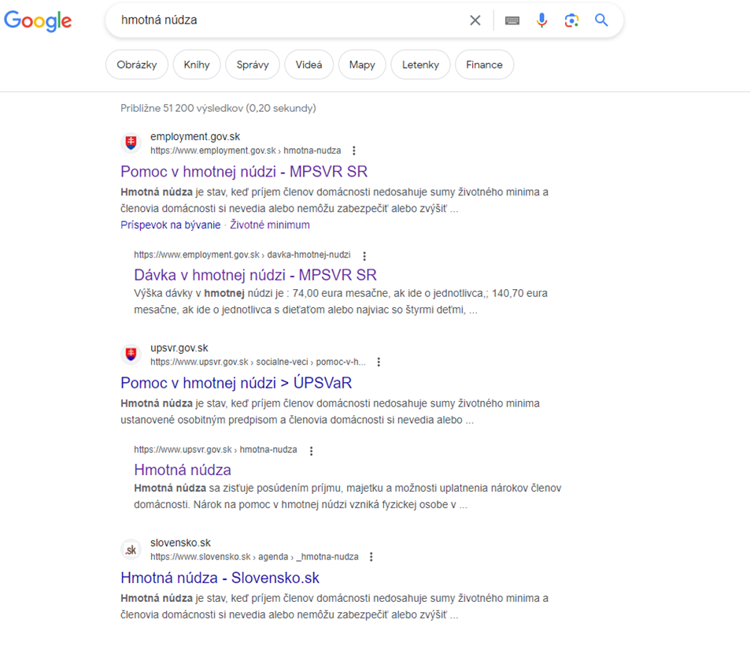
...
Číslo metriky | Metrika | Návod na hodnotenie | Max. počet | Počet bodov | Odkaz [URL]/Snímky obrazovky | Poznámky hodnotiteľa | Komentár kontrolóra | Odpoveď Hodnotiteľa | Odpoveď kontrolór
 | SUMÁR BODOV |  | Počet bodov
 | Nazbierateľný počet bodov | (nazbierateľný počet = celkový počet (135b) - irelevantné pre túto službu) | 108
 | Nevedeli sme ohodnotiť | (počet bodov za otázniky) | 7
 | Získali | (spočítané obodované) | 42
 | Identifikovateľná časť | (identifikovateľná časť = nazbierateľný počet - nevedeli sme ohodnotiť ) | 101
 | VÝSLEDOK | (vážený priemer čiastkových výsledkov) | 41.52%
Hmotná núdza

 | Kategórie | Výsledkok v kategórii | Celkový potenciál zlepšenia kategórie
 | Vyhľadateľnosť | 83.33% | 16.7%
 | Návody a informovanosť | 90.91% | 9.1%
 | Navigácia vo formulároch | 100.00% | 0.0%
 | Proaktívnosť | 33.33% | 66.7%
 | 1x a dosť! | 62.50% | 37.5%
 | Spätná väzba | 9.09% | 90.9%
 | Použiteľnosť | 34.78% | 65.2%
 | Zrozumiteľnosť | 0.00% | 100.0%
 | Dostupnosť online | 60.00% | 40.0%
 | Mobilita | 0.00% | 100.0%
 | Inkluzívnosť | 0.00% | 100.0%
 | Platba | N/A | #VALUE!
 | Bezpečnosť | 100.00% | 0.0%
 | Transparentnosť | 0.00% | 100.0%
 | Rozvoj | 8.33% | 91.7%

ŽS11_materská_škola
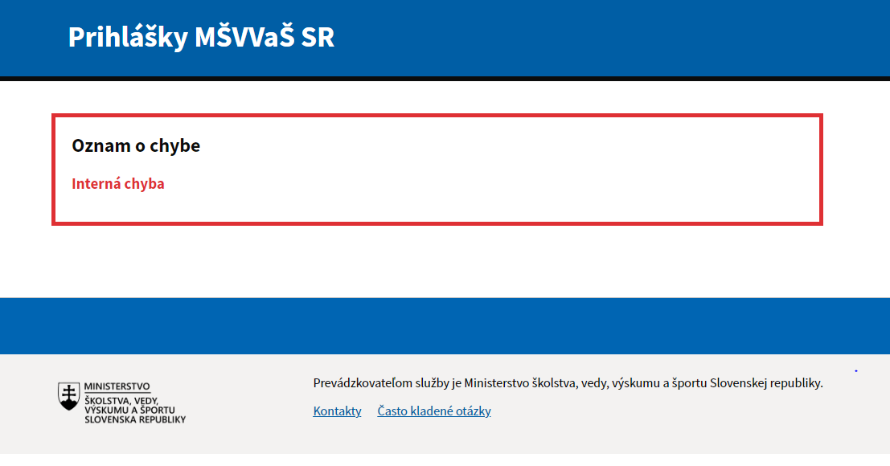
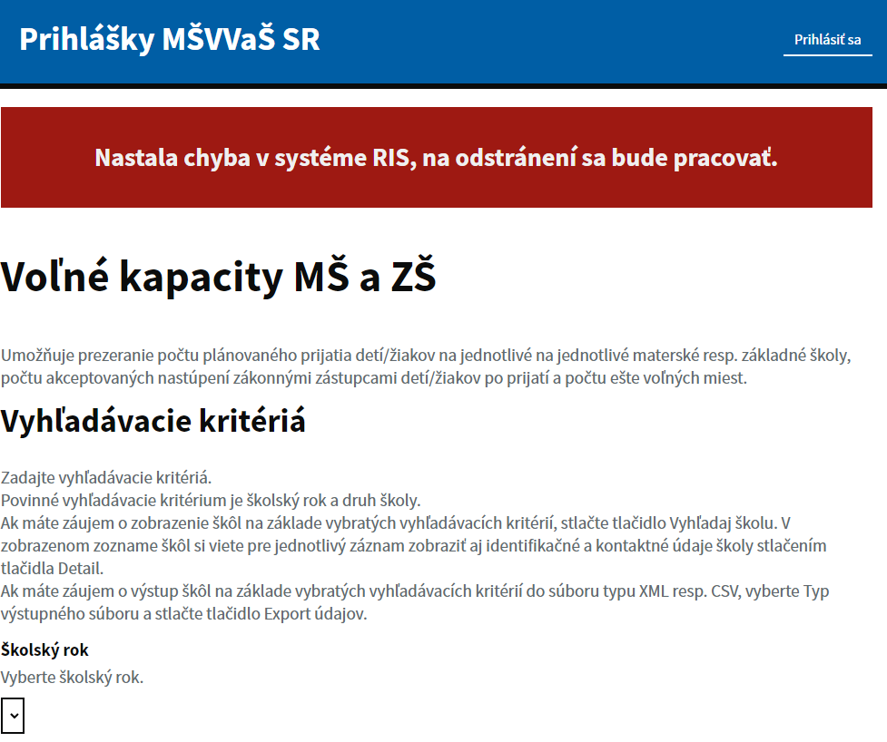
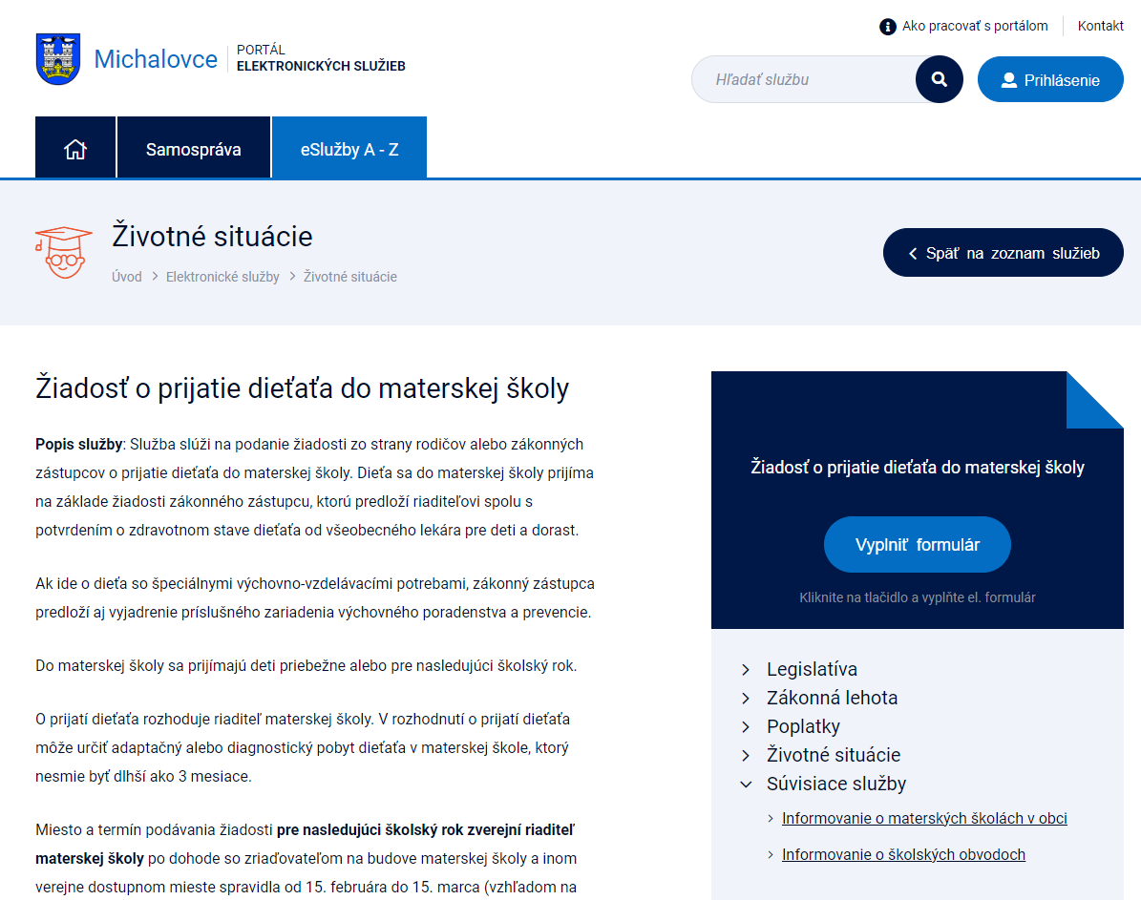
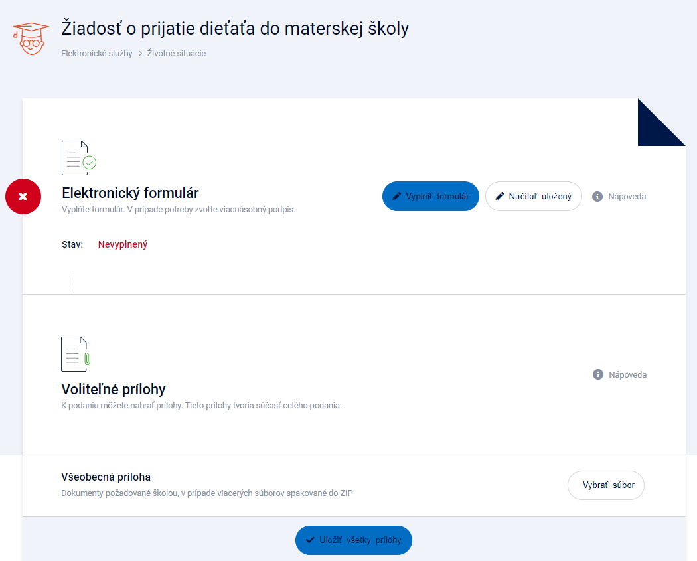
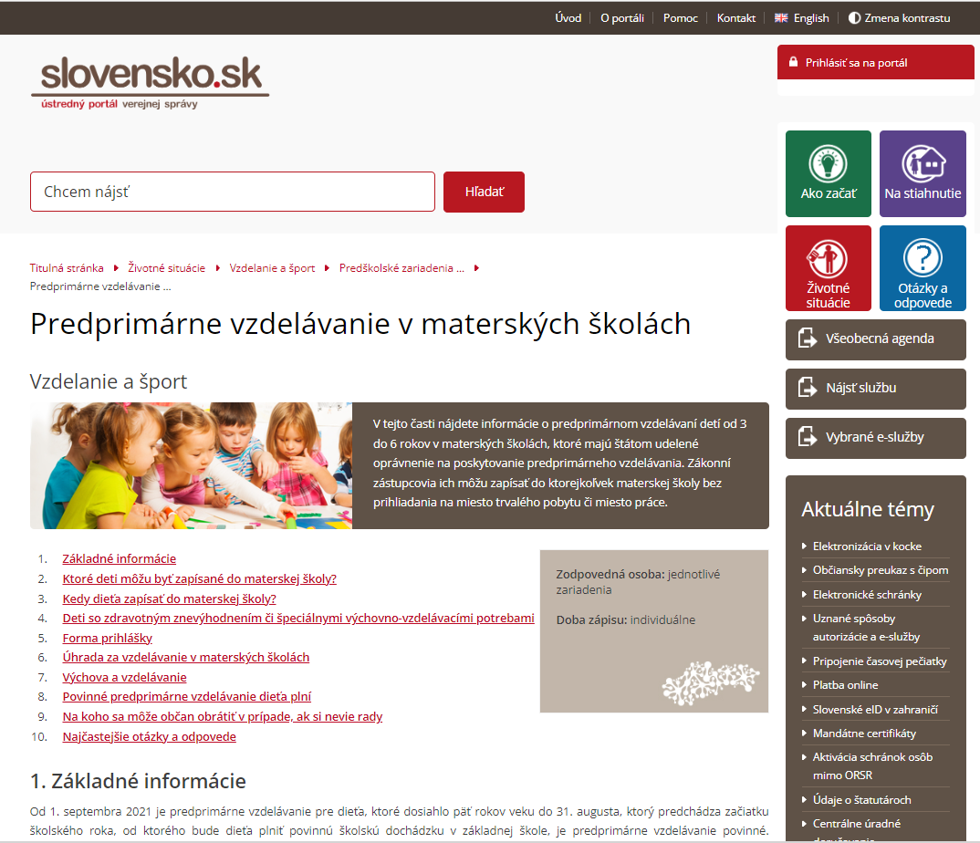
...
Číslo metriky | Metrika | Návod na hodnotenie | Max. počet | Počet bodov | Odkaz [URL]/Snímky obrazovky | Poznámky hodnotiteľa | Komentár kontrolóra | Odpoveď Hodnotiteľa | Odpoveď kontrolór
 | SUMÁR BODOV |  | Počet bodov
 | Nazbierateľný počet bodov | (nazbierateľný počet = celkový počet (135b) - irelevantné pre túto službu) | 102b
 | Nevedeli sme ohodnotiť | (počet bodov za otázniky) | 0b
 | Získali | (spočítané obodované) | 25.0b
 | Identifikovateľná časť | (identifikovateľná časť = nazbierateľný počet - nevedeli sme ohodnotiť ) | 102b
 | VÝSLEDOK | (vážený priemer čiastkových výsledkov) | 21.41%
Prihláška do materskej školy

 | Kategórie | Výsledkok v kategórii | Celkový potenciál zlepšenia kategórie
 | Vyhľadateľnosť | 75.00% | 25.00%
 | Návody a informovanosť | 70.83% | 29.17%
 | Navigácia vo formulároch | 75.00% | 25.00%
 | Proaktívnosť | 0.00% | 100.00%
 | 1x a dosť! | 25.00% | 75.00%
 | Spätná väzba | 0.00% | 100.00%
 | Použiteľnosť | 26.09% | 73.91%
 | Zrozumiteľnosť | 0.00% | 100.00%
 | Dostupnosť online | 0.00% | 100.00%
 | Mobilita | 0.00% | 100.00%
 | Inkluzívnosť | N/A | #VALUE!
 | Platba | N/A | #VALUE!
 | Bezpečnosť | 20.00% | 80.00%
 | Transparentnosť | 14.29% | 85.71%
 | Rozvoj | 0.00% | 100.00%

ŽS12_základná škola
...
15 | Udržateľný rozvoj
15.10 | Priemerný čas na dokončenie služby? |  | 1 | 0
15.11 | Máme k dispozícii správu zo zákazníckeho výskumu používateľských potrieb. | Zber zákazníckych potrieb bol vykonaný podľa metodiky zákaznícky-orientovaného dizajnu, napríklad podľa metodiky jednotného dizajn manuálu el. služieb ID-SK: https://idsk-elements.herokuapp.com/uvod/metodika-ucd Ak správa nie je staršia ako 12 mesiacov (2b). Ak správa nie je staršia ako 24 mesiacov (1b). | 2 | 0

 | SUMÁR BODOV |  | Počet bodov
 | Nazbierateľný počet bodov | (nazbierateľný počet = celkový počet (135b) - irelevantné pre túto službu) | 109b
 | Nevedeli sme ohodnotiť | (počet bodov za otázniky) | 0b
 | Získali | (spočítané obodované) | 24.5b
Prihláška na základnú školu
 | Identifikovateľná časť | (identifikovateľná časť = nazbierateľný počet - nevedeli sme ohodnotiť ) | 109b
 | VÝSLEDOK | (vážený priemer čiastkových výsledkov) | 20.14%

 | Kategórie | Výsledkok v kategórii | Celkový potenciál zlepšenia kategórie
 | Vyhľadateľnosť | 58.33% | 41.67%
 | Návody a informovanosť | 70.83% | 29.17%
 | Navigácia vo formulároch | 75.00% | 25.00%
 | Proaktívnosť | 0.00% | 100.00%
 | 1x a dosť! | 25.00% | 75.00%
 | Spätná väzba | 0.00% | 100.00%
 | Použiteľnosť | 21.74% | 78.26%
 | Zrozumiteľnosť | 0.00% | 100.00%
 | Dostupnosť online | 0.00% | 100.00%
 | Mobilita | 0.00% | 100.00%
 | Inkluzívnosť | 0.00% | 100.00%
 | Platba | N/A | #VALUE!
 | Bezpečnosť | 20.00% | 80.00%
 | Transparentnosť | 14.29% | 85.71%
 | Rozvoj | 0.00% | 100.00%

ŽS13_stredná škola
...
15 | Udržateľný rozvoj
15.7 | Mieru dokončenia úloh (angl. „completion rate")? | Napr. na službu je nastavený systém dátovej analytiky, meranie priepustnosti a pod. | 1 | 0
15.8 | Percento používateľov využívajúcich službu online v pomere k percentu používateľov, ktorí ju využívajú cez iné kanály (angl. „digital take-up")? |  | 1 | 0
15.9 | Miera chybovosti (angl. „error rates")? |  | 1 | 0
15.10 | Priemerný čas na dokončenie služby? |  | 1 | 0
15.11 | Máme k dispozícii správu zo zákazníckeho výskumu používateľských potrieb. | Zber zákazníckych potrieb bol vykonaný podľa metodiky zákaznícky-orientovaného dizajnu, napríklad podľa metodiky jednotného dizajn manuálu el. služieb ID-SK: https://idsk-elements.herokuapp.com/uvod/metodika-ucd Ak správa nie je staršia ako 12 mesiacov (2b). Ak správa nie je staršia ako 24 mesiacov (1b). | 2 | 0

Prihláška na strednú školu
 | SUMÁR BODOV |  | Počet bodov
 | Nazbierateľný počet bodov | (nazbierateľný počet = celkový počet (135b) - irelevantné pre túto službu) | 109b
 | Nevedeli sme ohodnotiť | (počet bodov za otázniky) | 0b
 | Získali | (spočítané obodované) | 36.5b
 | Identifikovateľná časť | (identifikovateľná časť = nazbierateľný počet - nevedeli sme ohodnotiť ) | 109b
 | VÝSLEDOK | (vážený priemer čiastkových výsledkov) | 30.51%

 | Kategórie | Výsledkok v kategórii | Celkový potenciál zlepšenia kategórie
 | Vyhľadateľnosť | 83.33% | 16.67%
 | Návody a informovanosť | 66.67% | 33.33%
 | Navigácia vo formulároch | 87.50% | 12.50%
 | Proaktívnosť | 16.67% | 83.33%
 | 1x a dosť! | 62.50% | 37.50%
 | Spätná väzba | 27.27% | 72.73%
 | Použiteľnosť | 47.83% | 52.17%
 | Zrozumiteľnosť | 0.00% | 100.00%
 | Dostupnosť online | 0.00% | 100.00%
 | Mobilita | 0.00% | 100.00%
 | Inkluzívnosť | 0.00% | 100.00%
 | Platba | N/A | #VALUE!
 | Bezpečnosť | 20.00% | 80.00%
 | Transparentnosť | 21.43% | 78.57%
 | Rozvoj | 0.00% | 100.00%

ŽS14_dôchodok
...
Číslo metriky | Metrika | Návod na hodnotenie | Max. počet | Počet bodov | Odkaz [URL]/Snímky obrazovky | Poznámky hodnotiteľa | Komentár kontrolóra | Odpoveď Hodnotiteľa | Odpoveď kontrolór
 | SUMÁR BODOV |  | Počet bodov
 | Nazbierateľný počet bodov | (nazbierateľný počet = celkový počet (135b) - irelevantné pre túto službu) | 109b
 | Nevedeli sme ohodnotiť | (počet bodov za otázniky) | 0b
 | Získali | (spočítané obodované) | 23b
 | Identifikovateľná časť | (identifikovateľná časť = nazbierateľný počet - nevedeli sme ohodnotiť ) | 109b
 | VÝSLEDOK | (vážený priemer čiastkových výsledkov) | 21.86%

Odchod do dôchodku

 | Kategórie | Výsledkok v kategórii | Celkový potenciál zlepšenia kategórie
 | Vyhľadateľnosť | 50.00% | 50.00%
 | Návody a informovanosť | 81.82% | 18.18%
 | Navigácia vo formulároch | 0.00% | 100.00%
 | Proaktívnosť | 16.67% | 83.33%
 | 1x a dosť! | 75.00% | 25.00%
 | Spätná väzba | 31.82% | 68.18%
 | Použiteľnosť | 12.50% | 87.50%
 | Zrozumiteľnosť | 0.00% | 100.00%
 | Dostupnosť online | 0.00% | 100.00%
 | Mobilita | 0.00% | 100.00%
 | Inkluzívnosť | 0.00% | 100.00%
 | Platba | N/A | #VALUE!
 | Bezpečnosť | 0.00% | 100.00%
 | Transparentnosť | 0.00% | 100.00%
 | Rozvoj | 0.00% | 100.00%

ŽS15_Uzavretie manželstva
...
Číslo metriky | Metrika | Návod na hodnotenie | Max. počet | Počet bodov | Odkaz [URL]/Snímky obrazovky | Poznámky hodnotiteľa | Komentár kontrolóra | Odpoveď Hodnotiteľa | Odpoveď kontrolór
 | SUMÁR BODOV |  | Počet bodov
 | Nazbierateľný počet bodov | (nazbierateľný počet = celkový počet (135b) - irelevantné pre túto službu) | 110b
 | Nevedeli sme ohodnotiť | (počet bodov za otázniky) | 0b
 | Získali | (spočítané obodované) | 14b
 | Identifikovateľná časť | (identifikovateľná časť = nazbierateľný počet - nevedeli sme ohodnotiť ) | 110b
 | VÝSLEDOK | (vážený priemer čiastkových výsledkov) | 10.83%
Uzavretie manželstva

 | Kategórie | Výsledkok v kategórii | Celkový potenciál zlepšenia kategórie
 | Vyhľadateľnosť | 75.00% | 25.00%
 | Návody a informovanosť | 66.67% | 33.33%
 | Navigácia vo formulároch | 0.00% | 100.00%
 | Proaktívnosť | 0.00% | 100.00%
 | 1x a dosť! | 0.00% | 100.00%
 | Spätná väzba | 0.00% | 100.00%
 | Použiteľnosť | 4.17% | 95.83%
 | Zrozumiteľnosť | 0.00% | 100.00%
 | Dostupnosť online | 0.00% | 100.00%
 | Mobilita | 0.00% | 100.00%
 | Inkluzívnosť | 0.00% | 100.00%
 | Platba | N/A | #VALUE!
 | Bezpečnosť | 0.00% | 100.00%
 | Transparentnosť | 0.00% | 100.00%
 | Rozvoj | 0.00% | 100.00%

ŽS16_Úmrtie a dedičské konanie
...
Číslo metriky | Metrika | Návod na hodnotenie | Max. počet | Počet bodov | Odkaz [URL]/Snímky obrazovky | Poznámky hodnotiteľa | Komentár kontrolóra | Odpoveď Hodnotiteľa | Odpoveď kontrolór
 | SUMÁR BODOV |  | Počet bodov
 | Nazbierateľný počet bodov | (nazbierateľný počet = celkový počet (135b) - irelevantné pre túto službu) | 109b
 | Nevedeli sme ohodnotiť | (počet bodov za otázniky) | 0b
 | Získali | (spočítané obodované) | 14b
 | Identifikovateľná časť | (identifikovateľná časť = nazbierateľný počet - nevedeli sme ohodnotiť ) | 109b
 | VÝSLEDOK | (vážený priemer čiastkových výsledkov) | 10.85%
Úmrtie a dedičské konanie

 | Kategórie | Výsledkok v kategórii | Celkový potenciál zlepšenia kategórie
 | Vyhľadateľnosť | 75.00% | 25.00%
 | Návody a informovanosť | 66.67% | 33.33%
 | Navigácia vo formulároch | 0.00% | 100.00%
 | Proaktívnosť | 0.00% | 100.00%
 | 1x a dosť! | 0.00% | 100.00%
 | Spätná väzba | 0.00% | 100.00%
 | Použiteľnosť | 4.35% | 95.65%
 | Zrozumiteľnosť | 0.00% | 100.00%
 | Dostupnosť online | 0.00% | 100.00%
 | Mobilita | 0.00% | 100.00%
 | Inkluzívnosť | 0.00% | 100.00%
 | Platba | N/A | #VALUE!
 | Bezpečnosť | 0.00% | 100.00%
 | Transparentnosť | 0.00% | 100.00%
 | Rozvoj | 0.00% | 100.00%

